İNDEKS-1


 | 0

0

0

 | İŞ SAĞLIĞI VE

 | GÜVENLİĞİ DOSYASI

 |  | 0
 |  | 0

 | OSGB DÖKÜMANLARI İNDEKS

 | 1. ÖN DENETİM/UYGUNSUZLUK RAPORLARI
 | 2. SÖZLEŞME-BAKANLIK SÖZLEŞMELER
 | 3. İŞLETME BELGELERİ NUMUNELERİ
 | a. RUHSAT
 | b. FAALİYET İZİN BELGESİ
 | c. EKİPMAN LİSTESİ
 | d. PERSONEL LİSTESİ
 | 4. YILLIK ÇALIŞMA PLANI-YILLIK EĞİTİM PLANI
 | 5. İÇ EMNİYET YÖNETMELİĞİ VE DİSİPLİN YÖNETMELİĞİ PROSEDÜRÜ
 | 6. ATAMA YAZILARI
 | 7. PERSONEL EĞİTİM İMZA FÖYLERİ
 | 8. İSG KURUL EVRAKLARI
 | 9. PERİYODİK - EKİPMAN /ORTAM ÖLÇÜMLERİ
 | 10. İŞ KAZASI YÖNERGESİ VE TUTANAKLARI –RAMAK KALA OLAY BİLDİRİM FORMU
 | 11. DENETİM RAPORLARI
 | 12. KİŞİSEL KORUYUCU DONANIM (ZİMMET TUTANAĞI)
 | 13. İŞ SAĞLIĞI GÜVENLİĞİ TALİMATI - GENEL TALİMAT VE KURALLAR
 | 14. TEMEL İŞ SAĞLIGI VE GÜVENLİGİ EĞİTİMİ
 | 15. ACİL DURUM EYLEM PLANI / PROSEDÜRÜ
 | 16. RİSK ANALİZİ DEĞERLENDİRMESİ
 | 17. YANGIN YÖNERGESİ - YANGIN TATBİKATI
 | 18. FORMLAR - TALİMATLAR
 | 19. İHTARNAMELER
 | 20. ARŞİV

 | 0

 |  | 1

 | - ÖN DENETİM RAPORLARI
 | - UYGUNSUZLUK RAPORLARI

 | 0

 |  | 2

 | - SÖZLEŞME
 | - BAKANLIK SÖZLEŞMELERİ

 | 0

 |  | 3

 | - İŞLETME BELGELERİ
 | (RUHSAT/EKİPMAN LİSTESİ/PERSONEL LİSTESİ)

 | 0

 |  | 4

 | - YILLIK ÇALIŞMA PLANI
 | - YILLIK EĞİTİM PLANI

 | 0

 |  | 5

 | - İÇ EMNİYET YÖNETMELİĞİ
 | - DİSİPLİN YÖNETMELİĞİ PROSEDÜRÜ

 | 0

 |  | 6

 | - ATAMA YAZILARI

 | 0

 |  | 7

 | - PERSONEL EĞİTİM İMZA FÖYLERİ

 | 0

 |  | 8

 | - İSG KURUL EVRAKLARI

 | 0

 |  | 9

 | - PERİYODİK ÖLÇÜMLER
 | (EKİPMAN / ORTAM ÖLÇÜMLERİ)

 | 0

 |  | 10

 | - İŞ KAZASI YÖNERGESİ VE TUTANAKLARI
 | - RAMAK KALA OLAY BİLDİRİMİ

 | 0

 |  | 11

 | - DENETİM RAPORLARI

 | 0

 |  | 12

 | - KİŞİSEL KORUYUCU DONANIM (KKD)
 | (ZİMMET TUTANAĞI)

 | 0

 |  | 13

 | - İŞ SAĞLIĞI GÜVENLİĞİ TALİMATI
 | (GENEL TALİMAT VE KURALLAR)

 | 0

 |  | 14

 | - TEMEL İŞ SAĞLIĞI VE GÜVENLİĞİ EĞİTİMİ

 | 0

 |  | 15

 | - ACİL DURUM EYLEM PLANI / PROSEDÜRÜ

 | 0

 |  | 16

 | - RİSK ANALİZİ DEĞERLENDİRMESİ

 | 0

 |  | 17

 | - YANGIN YÖNERGESİ
 | - YANGIN TATBİKATI

 | 0

 |  | 18

 | - FORMLAR
 | - TALİMATLAR

 | 0

 |  | 19

 | - İHTARNAMELER

 | 0

 |  | 20

 | - ARŞİV

YILLIK EĞİTİM
 İŞ SAĞLIĞI ve GÜVENLİĞİ YILLIK EĞİTİM PLANI
2024 YILI EĞİTİM PLANI
İş Yeri Unvanı: |  | 0 |  | İş Yeri Adresi: | 0
İş Yeri Sicil No: |  | 0
Sıra No | EĞİTİM KONUSU | Eğitimi Verecek Kişi/Kuruluş | Planlanan Tarih | Gerçekleşen Tarih | AÇIKLAMALAR
1 | Genel Konular a) Çalışma mevzuatı ile ilgili bilgiler b) Çalışanların yasal hak ve sorumlulukları c) İşyeri temizliği ve düzeni d) İş kazası ve meslek hastalığından doğan hukuki sonuçlar | İş Güvenliği Uzmanı | SÜREKLİ
2 | Sağlık Konuları a) Meslek hastalıklarının sebepleri b) Hastalıktan korunma prensipleri ve korunma tekniklerinin uygulaması c) Biyolojik ve psikososyal risk etmenleri d) İlkyardım | İşyeri Hekimi | SÜREKLİ
3 | Teknik Konular a) Kimyasal, fiziksel ve ergonomik risk etmenleri b) Elle kaldırma ve taşıma c) Parlama patlama, yangın ve yangından korunma d) İş ekipmanlarının güvenli kullanımı e) Ekranlı araçlarla çalışma f) Elektrik tehlikeleri, riskleri ve önlemleri g) İş kazalarının sebepleri ve korunma prensipleri ile tekniklerin uygulanması h) Güvenlik ve sağlık işaretleri i) Kişisel koruyucu donanım kullanımı j) İş sağlığı ve güvenliği genel kuralları ve güvenlik kültürü k) Tahliye ve kurtarma | İş Güvenliği Uzmanı | SÜREKLİ
4 | Risk Değerlendirme Ekibi Eğitimi | İş Güvenliği Uzmanı | OCAK
5 | İş Sağlığı ve Güvenliği Kurulu Eğitimi | İş Güvenliği Uzmanı | MUAF
6 | Çalışan Temsilcisi Eğitimi | İş Güvenliği Uzmanı | OCAK
7 | Acil Durum Planı Pers. Bilgilendirme Eğitimi | İş Güvenliği Uzmanı/ İş Yeri Hekimi | OCAK
8 | İlk Yardımcı Eğitimi | Yetkili Eğitim Kuruluşu | 3 YIL
9 | Hijyen Eğitimi | Yetkili Kuruluş | ŞUBAT
10 | Destek Elemanı ve Ekipler Eğitimi | İş Güvenliği Uzmanı | OCAK
11 | Mesleki Eğitimler /Mesleki Yeterlilik | Yetkili Eğitim Kuruluşu | SÜREKLİ
12 | İşbaşı İsg Eğitimleri | İş Güvenliği Uzmanı | SÜREKLİ
*EĞİTİMLERİN SÜRESİ : Az tehlikeli işyerleri için en az 8 saat, Tehlikeli işyerleri için en az 12 saat, Çok tehlikeli işyerleri için en az 16 saat olarak her çalışan için düzenlenecektir. *EĞİTİMLERİN TEKRARI : Çok tehlikeli sınıfta yer alan işyerlerinde yılda en az 1 defa, Tehlikeli sınıfta yer alan işyerlerinde 2 yılda en az 1 defa, Az tehlikeli sınıfta yer alan işyerlerinde 3 yılda en az 1 defa. İş kazası geçiren veya meslek hastalığına yakalanan çalışana işe dönüşünde çalışmaya başlamadan önce, kazanın veya meslek hastalığının sebepleri, korunma yolları ve güvenli çalışma yöntemleri ile ilgili ilave eğitim verilir. Herhangi bir sebeple altı aydan fazla süreyle işten uzak kalanlara, tekrar işe başlatılmadan önce bilgi yenileme eğitimi verilir. *HİJYEN EĞİTİMİ ALINACAK İŞYERLERİ : Gıda üretim ve perakende iş yerleri. İnsani tüketim amaçlı sular ile doğal mineralli suların üretimini yapan iş yerleri. Kaplıca, hamam, sauna, berber, kuaför, dövme ve pirsing yapılan yerler, masaj ve güzellik salonları ve benzeri yerler. Otel, motel, pansiyon ve misafirhane gibi yerler. Komisyon tarafından hijyen eğitimi verilmesi uygun görülen diğer iş kolları. *EĞİTİMLERİN AMACI : Çalışanlarda iş sağlığı ve güvenliğine yönelik davranış değişikliği sağlamayı ve eğitimlerde aktarılan bilgilerin öneminin çalışanlarca kavranmasını sağlamaktır. *İlk Yardım Eğitimi Alması Gereken Personel Sayısı: İlk Yardım Yönetmeliği'ne göre Çok Tehlikeli sınıfta yer alan işyerlerinde her 10 kişiden bir kişi, Tehlikeli sınıfta yer alan işyerlerinde 15 kişiden bir kişi, Az Tehlikeli Sınıfta yer alan işyerlerinde her 20 kişiden bir kişi ilkyardım eğitimi almış olmalıdır.

İş Güvenliği Uzmanı |  | İşyeri Hekimi |  |  | İşveren / İ.Vekili
0 |  | 0 |  |  | 0

DİSİPLİN YÖNETMENLİĞİ
DİSİPLİN YÖNETMELİĞİ PROSEDÜRÜ



 |  |  | 0

0

 | DİSİPLİN YÖNETMELİĞİ PROSEDÜRÜ

 | 0

İşyeri Unvanı |  | 0 |  |  | Hazırlama/ Güncelleme Tarihi | 0

İşyeri Adresi |  | 0

İşyeri Sicil No |  | 0

 |  |  | DİSİPLİN YÖNETMELİĞİ

1. AMAÇ
0
bünyesi içerisinde uyumlu ve verimli bir çalışma ortamı yaratabilmek, çalışanların uymaları gereken kuralları, yükümlülükleri ortaya koymak, yönetmelik kapsamında yer alan kurallara aykırı düşen veya bu kuralları ihlal eden tutum, davranış ve olayların ortaya çıkması durumunda izlenecek süreçleri tanımlamak.

2. KAPSAM
Tüm çalışanlar bu prosedür kapsamındadır. Prosedürün uygulanması ile ilgili sorumluluklar aşağıdaki şekildedir: İnsan Kaynakları, prosedürün uygulama, takip ve yetki kullanımından; Birimlerini temsil eden üst düzey yöneticiler, ekiplerinde çalışan kişilere bu yönetmelik kapsamındaki kuralların aktarılmasından, uygulamayı izleyerek gerekli durumlarda uyarılarda bulunulmasından ve prosedürün güncellenmesi ihtiyacını fark etmeleri durumunda İnsan Kaynakları Bölümü’nü bilgilendirmekten; Disiplin Kurulu, kararlarının alınması aşamasında yönetmelik kurallarına uygun hareket edilmesinden ve kurula gelen dosyaların gizliliğinden, sorumludur.

3. UYGULAMA
3.1. Çalışan, iş görme borcunu 4857 sayılı İş Kanunu’nda hüküm altına alınan işçinin işi kendisinin yapması, işin özenle yapılması, itaat borcu, özel haller, kuruma sadakat borcu ve rekabet etmeme borcuna riayet ederek, işyerinde mevcut veya bundan sonra yürürlüğe konulacak işyeri prosedür hükümleri gereğince yerine getirmek ile yükümlüdür.

4. DİSİPLİN CEZALARININ TANIMLARI VE SONUÇLARI
4.1. Yazılı İhtar: Çalışanın, 4857 sayılı İş Kanunu’nun 25.maddesi uyarınca haklı nedenle derhal feshe neden olacak ağırlıkta bulunmamakla birlikte, iş sözleşmesine ve kanuna aykırı davranışları, fiziki ve mesleki yetersizliği, işyerinin normal işleyişini ve yürüyüşünü bozan, iş görme borcunun gerektiği şekilde yerine getirilmesini engelleyen, iş yerindeki uyumu olumsuz yönde etkileyen hallerde yazılı olarak uyarılması ve savunmasının alınmasıdır.

 |  |  |  |  |  |  | Sayfa 1 / 6

 | DİSİPLİN YÖNETMELİĞİ PROSEDÜRÜ

 | 0

Çalışan, dikkat çekme ve uyarı niteliğindeki yazılı ihtar sonrasında tanıklar huzurunda yazılı olarak savunma vermediği ve/veya imtina ettiği takdirde uyarı sebebinin haklılığını kabul ve ikrar etmiş sayılır. Bu cezanın verilmesinde kurul kararına gerek olmaksızın, çalışanın bağlı olduğu birim yöneticisi tek başına yetkilidir. Çalışana tebliğ edilen yazının bir örneği sicil dosyasına konulmak üzere İnsan Kaynakları’na gönderilir. 4.1.1. Yazılı İhtar Gerektiren Durumlar Yöneticisinin bilgisi olmaksızın işe geç gelmek, işten erken ayrılmak, Genel görgü kurallarına ve işyerinin çalışma prensiplerine aykırı davranış sergilemek, İşyerinin genel tasarruf ilkelerine dikkat etmemek, Görev ve sorumluluklarını yerine getirmemek, ilgisizlik ve düzensizlik göstermek veya prosedürlere uymayacak şekilde yerine getirmek, Ekip çalışmasını aksatacak tavır ve davranışlarda bulunmak, Görevi başından izinsiz ayrılmak veya görev saatlerinde başka işlerle uğraşmak (Bilgisayar oyunları vb.), İşyerine ait telefonu geçerli bir neden olmadan, işini aksatacak veya hattı istismar edecek şekilde özel görüşmeleri için kullanmak, E-posta hesabını iş dışındaki mailler için kullanmak, İşyerinde açıkça duyurulmuş ve uygulanmakta olan prosedür ve yönetmeliklere uymamak, İşçi sağlığı ve iş güvenliği ile ilgili kurallara uymamak, işyerinin zorunlu kıldığı test, aşı vb. uygulamaları yerine getirmemek veya takibinde gereken hassasiyeti göstermemek, Yöneticilerine, müşterilere veya iş arkadaşlarına kaba, saygısız, nezaketsiz davranışlarda bulunmak, Geçerli bir neden olmaksızın müşterilerle yeterince ilgilenmemek veya bekletmek, Gerektiğinde yöneticileri tarafından kendisinden istenen rapor, bilgi, belge vb. zamanında vermemek veya yanlış bilgi vermek, Kendi sorumluluğunda olan makine, malzeme ve tesisata gerekli özeni göstermemek, Mesai saatleri içerisinde gizli veya açık olarak işyeri ve ek alanlarda sigara kullanmak. Yukarıda anılmayan ve İş Kanunu’na göre derhal feshe

 |  |  |  |  |  |  | Sayfa 2 / 6

 | DİSİPLİN YÖNETMELİĞİ PROSEDÜRÜ

 | 0

Yönetimi altındaki çalışanın yönetim ve denetimine gereken dikkati göstermeyerek yolsuzluk yapılmasına elverişli bir ortamın doğmasına yol açmak, İşyerince görevlendirilen haller hariç olmak üzere, işyeri yönetiminden yazılı izin almaksızın ve/veya işyeri ve çalışan arasında yapılmış özel sözleşmelerde belirtilen koşullar saklı kalmak üzere, izin süreleri içinde veya dışında ücretli veya ücretsiz başka bir işte çalışmak veya görev yapmak, her türlü şirket, ticaret veya sanayi kuruluşlarında yönetim kurulu üyeliği veya denetçiliği yapmak, Birlikte çalıştığı çalışanın suç sayılabilecek hal ve hareketlerini zamanında yöneticilerine bildirmekten kaçınmak, İşyerine ait defter, fatura vb. kayıt ve iş ile ilgili belgeleri kaybetmek veya kaybolmasına sebebiyet vermek, Kullanılması veya muhafazası kendisine bırakılmış olan makine ve tesisata gerekli özeni göstermeyerek hasara uğratmak ve/veya kaybetmek, İşyeri tarafından kullanımına verilmiş her türlü şifreyi başkasına açıklamak, kullanımına izin vermek veya başkasına ait şifreyi Kefalet haricinde borçlanmak suretiyle kanuni takibe maruz kalmak. 4.1.5 Kınama Cezasının Sonuçları Kınama cezası bir yıl süre ile terfi etmeyi engeller. Çalışan yıl içinde ödenen her türlü primden ve/veya ödenekten yoksun kalır ve kınama cezası, kişinin performans değerlendirmesinde dikkate alınır. 4.1.6 Ağır Kınama Cezasını Gerektiren Haller İlgisizlik ve dikkatsizlik nedeniyle yanlış ve/veya eksik işlem yaparak veya görevin gerektirdiği işlemleri geciktirerek işyerini zarara sokmak ve/veya güç duruma düşürmek, Görevli olmadığı halde makine, donanım, fiziksel veya bilgisayar ortamındaki bilgileri karıştırmak ve bu durumun gizliliğini ihlal etmek suretiyle bu bilgileri başkalarıyla paylaşmak, Prosedüre uygun olarak verilen talimatları yerine getirmemek veya eksik yapmak suretiyle işyerini zarara sokmak, Şahsen karşılanması gereken giderleri işyerine ödetmek, Kasıtlı olarak üstlerine yanlış bilgi vermek, bildirilm

 |  |  |  |  |  |  | Sayfa 3 / 6

 | DİSİPLİN YÖNETMELİĞİ PROSEDÜRÜ

 | 0

4.2 Görevden Çıkartma 4857 İş Kanunundan doğan fesih hakkı saklı kalmak üzere çalışanın, bir daha işyerinde çalıştırılmamak üzere iş akdinin fesh edilmesidir. 4.2.1 Görevden Çıkartma Cezasını Gerektiren Haller Kumar anlamına gelecek şekil ve ölçüde oyun oynamayı alışkanlık haline getirmek veya kumar oynamak, Alkol veya yasalarca kullanılması suç sayılan uyuşturucuların müptelası olmak, görev esnasında bunlardan birini kullanmak veya içkili bir şekilde işyerine gelmek, Hırsızlık, dolandırıcılık, sahtecilik yapmak ve diğer yüz kızartıcı suçlardan birini işlemek veya üç aydan fazla hapis cezasını gerektiren suçlardan hüküm giymek, İşçi sağlığı ve iş güvenliği ile ilgili kurallara uymamak, işyerinin zorunlu kıldığı test, aşı vb. uygulamaları yerine getirmemek veya takibinde gereken hassasiyeti göstermemek suretiyle kendisinin, çalışma arkadaşlarının veya müşterilerin herhangi bir şekilde zarar görmelerine veya hayati tehlikeye neden olmak, Özel çıkar karşılığı görevini veya yetkilerini kötüye kullanmak veya kullandırmak, işyerine ait para, mal veya malzemeyi zimmetine geçirmek, İş akdi yapıldığı sırada gerçeğe aykırı bilgi ve belgelerle işyerini yanıltmak, İş sözleşmesinde yer alan, uyulması zorunlu ve çalışan tarafından da kabul edilmiş yükümlülükleri yerine getirmemek, Müşterilerden veya işbirlikçi firmalardan çıkar sağlayarak doğrudan doğruya veya aracı eliyle hediye veya rüşvet almak, Müşterilere ait bilgileri resmi mercilerin yasal taleplerine verilecek cevap dışında hastanın açıklanmasını istemediği üçüncü kişilere açıklamak yoluyla gizlilik ilkesini ihlal etmek, İşyeri tarafından kendisine verilmiş her türlü şifreyi başkasına açıklamak, kullanımına izin vermek veya başkasına ait şifreyi izinli veya izinsiz kullanmak suretiyle işyerinin zararına neden olmak, Her türlü belge, bilgi ve dokümanı tahrip etmek, ettirmek veya kötü niyetle yok etmek veya ettirmek, sahte belge düzenlemek, Görevli olmadığı halde makine, donanım, fiziksel veya bi

 |  |  |  |  |  |  | Sayfa 4 / 6

 | DİSİPLİN YÖNETMELİĞİ PROSEDÜRÜ

 | 0

4.3.1. Benzeri Hal ve Eylemler Çalışan tarafından, disiplin yönetmeliğinde yer alan kurallarda tanımlı olmayan, ancak firma bünyesindeki uyumlu ve verimli çalışma ortamını zedeleyecek, bozacak tavır ve/veya davranışın sergilenmesi durumunda, disiplin yönetmeliğinde yer alan ve ona en yakın ve/veya benzer madde üzerinden işlem yapılır. 4.3.2. Tekrar Kişilerin, yönetmelik kapsamındaki kurallara aykırı düşen tavır, davranış ve olayları tekrarlaması durumunda bir üst ceza uygulanır. 4.3.3. İş Yasası Hükümlerinin Saklılığı Bu yönetmeliğin uygulanmasında 4857 sayılı İş Kanunu’nun ilgili madde hükümlerinin uygulanma hakkı saklı tutulur. 4.4. Disiplin Kurulu 4.4.1. Amaç ve Görevi Kurul, işyeri hizmetlerinin genel hedef ve politikalarına uygun olarak yürütülmesini, işyeri karlılığı ve saygınlığı ile güven, gizlilik ve etik kurallara bağlı çalışma ilkelerinin korunmasını sağlamak ve desteklemek amacı ile kurulmuştur. Kurul, görevlerini yaparken hatalı eylemlerde bulunanlar hakkında ilgili değerlendirmelerin karara bağlanması ile görevlendirilmiştir. 4.4.2. Disiplin Kurulunun Yetkisi Kurul, işyeri hizmet ve işlemlerini düzenleyen her türlü yazılı kaynağın belirttiği ve/veya zorunlu kıldığı işlem ve sorumlulukların, etik kurallara ve yasal mevzuata uygun olarak yerine getirilmesini teminen çalışanlar hakkında caydırıcı, engelleyici ve düzeltici önlem alarak bu prosedürün öngördüğü cezaları vermeye yetkilidir. 4.4.3. Disiplin Kurulu Üyeleri İnsan Kaynakları biriminin önerisi ve Genel Müdür’ün onayı ile seçilen iki işveren temsilcisi ve kurumdaki en kıdemli çalışanlar arasından seçilen, iki işçi temsilcisi olmak üzere dört üyeden oluşur. Üyelerden birisi başkan tayin edilir. Ayrıca, kurulun asil üyesi kadar yedek üyesi vardır. İnsan Kaynakları Müdürü kurulun doğal üyesidir ve oy hakkı yoktur. 4.4.4. Kurula Sevk ve Gerekli Belgeler 4.4.4.1.Olayla ilgili “Tutanak Formu” bölüm yöneticisi tarafından tutulduktan sonra kişinin savunması alınır. 4.4.4.

 |  |  |  |  |  |  | Sayfa 5 / 6

 | DİSİPLİN YÖNETMELİĞİ PROSEDÜRÜ

 | 0

4.5.1. Karar Alınması 4.5.1.1.Kurulda, başkan da dahil her üyenin bir oyu vardır. Kararların alınmasında oy çokluğu ilkesi uygulanır. Oyların eşitliği halinde, başkanın oyuna itibar edilir. 4.5.1.2. Kurul, ceza verilmesi istemiyle sevk edilen personeli dinler ve/veya yazılı savunmasını alır. Kurul kararını, konu ile ilgili yapılacak ilk toplantı tarihinden itibaren 3 gün içinde verir. 4.5.1.3. Verilecek cezaların tespiti sırasında; Suç sayılan eylemin işyeri bünyesinde meydana getirdiği zararın maddi ve manevi önem derecesi, Suç işleyen çalışanın, görev ve unvanının önemi, işyerindeki tutumu, davranışları ve kişiliği hakkındaki genel kanaat, Suç sayılan eylemin sebepleri, göz önünde bulundurulur. 4.6. Kararların Onaylanması Kurul kararları genel müdür tarafından onaylandıktan sonra geçerlilik kazanır ve dosya ile birlikte aynı gün içinde gerekli işlem yapılmak üzere İnsan Kaynakları birimine gönderilir. 4.7. Disiplin Cezalarının Sicile Geçirilmesi Karar, ilgili çalışanın bağlı olduğu direktörlüğe yazılı olarak bildirilir ve oradan da ilgili müdürlüğe gönderilerek bu yönetici tarafından çalışana tebliğ edilir. Disiplin cezası kişinin sicil dosyasına işlenir. 5. İLGİLİ DOKÜMANLAR 5.1 Tutanak Formu 5.2 Savunma İstem Formu

İş Güvenliği Uzmanı |  |  |  | İşveren / İ.Vekili
0 |  |  |  | 0

 |  |  |  |  |  |  | Sayfa 6 / 6

 | DİSİPLİN YÖNETMELİĞİ PROSEDÜRÜ

 | 0

TUTANAK Tarih : …./…./.... Olay yeri : Olay Saati : Olay Nedeni : ŞAHISLARIN YADA ŞAHSIN SORUMLU AMİRİN İsmi : İsmi : Soyadı: Soyadı: İmza : İmza :

 |  |  |  |  |  |  | Sayfa 1 / 1

 | DİSİPLİN YÖNETMELİĞİ PROSEDÜRÜ

 | 0

SAVUNMA İSTEME FORMU …./…./.... tarihinde ………… mevkiinde gerçekleşen olayla ilgili kendi görüşlerinizi yazınız. ŞAHISLARIN YADA ŞAHSIN SORUMLU AMİRİN İsmi : İsmi : Soyadı: Soyadı: İmza : İmza :

 |  |  |  |  |  |  | Sayfa 1 / 1

İŞ KAZASI MÜDAHALE PLANI
 | İŞ KAZASI YÖNERGESİ | 0

 | 0

İŞ KAZASI
İŞ KAZASI MÜDAHALE PLANI

SESLİ OLARAK ETRAFTAN YARDIM İSTE

YARALANMA VAR MI?
YARALANMA VAR MI?
HASAR ETKİLERİNİN GİDERİLMESİ İÇİN AMİRİNE HABER VER

İŞE DEVAM EDEBİLECEK DURUMDA
YARALANMA DERECESİ VEYA ÖLÜM
İLK
YARDIM

KONRTOL İÇİN EN YAKIN SAĞLIK BİRİMİNE GİT

ÖLÜM

MAKİNELER DURDURULUYOR, SAVCI GELİNCEYE KADAR CESET YERİNDEN HARAKET ETTİRİLMEMELİDİR.
AMBULANSLA EN YAKIN SAĞLIK KURULUŞUNA SEVK

DERHAL KOLLUK KUVVETLERİNE HABER VERİLİR,
ÇSGB BÖLGE MÜDÜRLÜĞÜNE EN GEÇ 2 İŞ GÜNÜ İÇERİSİNDE BİLDİRİLİR,
SGK İL MÜDÜRLÜĞÜNE EN GEÇ 3 İŞ GÜNÜ İÇERİSİNDE BİLDİRİLİR.

 |  |  | Sayfa 1 / 1

İŞ KAZASI YÖNERGESİ
 | İŞ KAZASI YÖNERGESİ

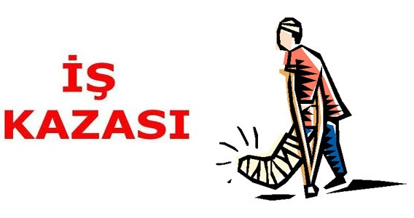

 |  |  |  | 0

 | 0

 |  | İŞ KAZASI YÖNERGESİ |  |  |  |  | 0

 |  | 0

 | İşyeri Unvanı |  | 0 |  |  | Hazırlama/ Güncelleme Tarihi | 0

 | İşyeri Adresi |  | 0

 | İşyeri Sicil No |  | 0

1-AMAÇ: İşyeri üretim ve planlarında belirtilen işlerin yapımında meydana gelen ve çalışanları, üretimi, makineleri, takımları, araçları veya tesisi arızaya uğratıp zarar veren önceden planlanmayan veya istenmeyen olayları önlemeyi amaçlar. 2-KAPSAM: Yasal tanımlarla belirlenen ve/veya işyeri sınırları dâhilinde meydana gelmesi muhtemel yaralanmalı, yaralanmasız veya maddi hasarlı tüm olayları kapsar.

3- SORUMLULUK:
Bu talimattan, |  | 0 |  |  |  |  |  | 'nin
0
adresinde çalışan İş yerinde görevli tüm personel ve İş yerlerinde görevli tüm Alt İşveren personeli sorumludur. 4. İŞ KAZASI TANIMLAMASI: 5510 sayılı Sosyal Sigortalar ve Genel Sağlık Sigortası Kanununun 13. maddesine göre, İş kazası; a) Sigortalının işyerinde bulunduğu sırada, b) İşveren tarafından yürütülmekte olan iş nedeniyle veya görevi nedeniyle, sigortalı kendi adına ve hesabına bağımsız çalışıyorsa yürütmekte olduğu iş veya çalışma konusu nedeniyle işyeri dışında, c) Bir işverene bağlı olarak çalışan sigortalının, görevli olarak işyeri dışında başka bir yere gönderilmesi nedeniyle asıl işini yapmaksızın geçen zamanlarda, d) Emziren kadın sigortalının, çocuğuna süt vermek için ayrılan zamanlarda, e) Sigortalıların, işverence sağlanan bir taşıtla işin yapıldığı yere gidiş gelişi sırasında, Meydana gelen ve sigortalıyı hemen veya sonradan bedenen ya da ruhen özüre uğratan olaydır. 4.1.Bir Olayın İş Kazası Olabilmesi İçin: 1. İş İle İlgili Olması, 2. İşyerinde veya kanunda sıralanan, yukarıda belirtilen, yerlerin birinde meydana gelmesi, 3. Kişiyi hemen veya sonradan bedenen veya ruhsal olarak hasara uğratması gerekmektedir. 4.2. İş Kazalarının Temel Sebepleri: İş kazasını oluşturan iki temel sebep mevcuttur. İş Kazası: Tehlikeli durum X Tehlikeli hareket

 |  |  |  |  |  |  |  | Sayfa 1 / 5

 |  | İŞ KAZASI YÖNERGESİ |  |  |  |  | 0

 |  | 0

4.2.1. Tehlikeli Hareketler (Güvensiz Hareketler) 1.Sorumsuz biçimde görev verilmeden ya da uyarılara aldırmadan güvensiz çalışmak, 2.Tehlikeli hızda çalışmak ya da alet kullanmak, 3.Güvenlik donanımını kullanılmaz duruma sokma, 4.Tehlikeli cihazlar kullanmak ya da donanımı güvensiz biçimde yönetmek, 5.Güvensiz yükleme, istif, karıştırma, vb. davranışlar, 6.Güvensiz Tahkimat ya da Nakliyat, 7.Hareketli ya da tehlikeli yerlerde çalışmak, 8.Şaşırmak, kızgınlık, suiistimal, irkilme gibi davranışlar, 9.Güvenliği önemsememek ya da kişisel koruyucu malzemeyi kullanmamak. 10.Bilgi eksikliği, tehlikeyi önemsememe, işi ciddiye almama, beceriksizlik, dikkatsizlik, ihmal, aşırı güven, aşırı cesaret, işi kaybetme korkusu, utanma, fiziksel eksiklikler, psikolojik sorunlar gibi kişisel hatalar. 4.2.2. Tehlikeli Durumlar (Güvensiz Durumlar) İşyerindeki tehlikeli durumlar, kaynağın türüne göre çok değişik faktörler olarak karşımıza çıkar. Aşağıda bunlardan bazıları örnek olarak belirtilmiştir. 1. Makine ve teçhizatın hareketli kısımları, 2.Makine ve iş ekipmanların koruyucu muhafazalarının bulunmaması, 3. Kişisel koruyucu donanımların eksik veya uygun olmaması, 4.Tehlikeli Bölgeler (Düşme, malzeme düşmesi veya parça fırlama tehlikesi olan yerler v.b.), 5. iş yerinde kullanılan tüm enerji kaynakları, 6.İşyerine Depolanan ve / veya Kullanılan Tehlikeli ve Zararlı Maddeler, 7.Nakliyat veya Sevkiyat, 8.Yetersiz aydınlatma, ısıtma, 9. Kaygan veya pürüzlü zeminler, 5. İŞ KAZA YERİ İNCELEMESİ 5.1. Kaza incelemesi a. Kazanın nedenini, nasıl

 |  |  |  |  |  |  |  | Sayfa 2 / 5

 |  | İŞ KAZASI YÖNERGESİ |  |  |  |  | 0

 |  | 0

5.3. Kaza Anında Yapılan işin belirlenmesi: Kaza anında ne iş yapıldığı ve işin yapılış şekli anlaşılmaya çalışılır. Kaza inceleme ekibi veya kazayı inceleyen kişi şu sorulara cevap arayacaktır. a. Güvenli çalışma prosedürü kullanılıyor muydu? b. Şartların değişmesi mi, normal prosedürü güvensiz hale getirdi? c. Uygun makine ekipman ve/ veya malzeme kullanıma hazır mıydı? d. Bunlar kullanılıyor muydu? Güvenlik donanımları tam olarak çalışıyor muydu? e. Bu tarz soruların çoğuna eğer öyle değilse, niçin? Sorusu ilave edilmelidir. 5.4. Kaza Anında Kullanılan makine, ekipman ve/veya malzemelerin neler olduğunun belirlenmesi: Kullanılan makineler, ekipman ve/veya malzemelerden kaynaklanabilecek muhtemel nedenler araştırılmalıdır. Kazayı inceleyen kişi şu soruları sormalıdır; a. Kullanılan makine, ekipman ve/veya malzemelerde bir aksaklık var mıydı? b. Bu aksaklığa ne neden oldu? c. Makine tasarımı mı kötüydü? d. Tehlikeli maddeler var mıydı ve bu maddeler tanımlanmış mıydı? e. Daha az tehlikeli olan alternatif madde kullanılması mümkün müydü ve elde mevcut muydu? f. Hammaddenin standardı düşük müydü? g. KKD kullanılmalı mıydı, kullanıldı mı? h. Yine cevaplar güvenli olmayan koşulların varlığını doğruluyorsa, kazayı inceleyen kişi, bu aksaklığın oluşmasına niçin izin verildiği sorulmalıdır. 5.5. Kaza Anında Yapılan işin belirlenmesi: 5.6. Kazanın Oluşmasına Sebep Olabilecek Kişisel nedenlerin olup olmadığının Belirlenmesi: Doğrudan olayın içinde yer alan kişilerin fiziksel ve ruhsal durumları anlaşılmaya çalışılmalıdır. Kaza incelemesinde amaç, kişi veya kişileri suçlamak değildir. Görüşmeler kişilerin karakter özellikleri dikkate alınarak yapılmalıdır. Bu özelliklerin bazıları günden güne değişebilirken, bazı faktörler değişmeden kalacaktır. Kişilere sorulabilecek bazı sorular aşağıdaki gibi olabilir: a. İşçilerin yapılan işte tecrübeleri var mıydı? b. Yeterli eğitim almışlar mıydı? c. Fiziksel olarak bu işi yapabilecek durumdalar mıydı? d.

 |  |  |  |  |  |  |  | Sayfa 3 / 5

 |  | İŞ KAZASI YÖNERGESİ |  |  |  |  | 0

 |  | 0

e. İşin nasıl yapıldığı konusunda işçiler eğitilmiş miydi? f. Tehlikeler daha önce tanımlanmış mıydı? g. Tehlikeleri yok etmek için bir prosedür (plan) geliştirilmiş miydi? h. Güvenli olmayan koşullar düzeltilmiş miydi? i. Makine ve teçhizatın bakımları düzenli olarak yapılmış mıydı? j. Güvenlik teftişleri yapılıyor muydu? Böyle bir kaza inceleme modeli, gerçeklere tek yönden bakma ihtimalini azaltarak kaza incelemesi yapan kişiye muhtemel tüm kaza nedenlerini ortaya çıkaran bir yol gösterici olur. Yine de sorular tam bir kontrol listesi oluşturmayıp sadece örnek olarak verilmiştir. 5.8. Kaza Anında Görgü tanıkları: Bazı durumlarda incelemeyi yapacak uzman geç haberdar edildiği için kazadan hemen sonra işyerinin incelenmesi mümkün olamaya bilmektedir. Bu durumda esas bilgi kaynağı görgü tanıkları olacaktır. Kaza incelemesi yapan uzman için en güç iş, görgü tanıkları ciddi duygusal stres altında olabileceklerinden, onlarla karşılıklı görüşmedir. Görgü tanıklarıyla kazadan sonra mümkün olduğunca pratik bir görüşme yapılır. Gerçeğin ne olduğu hususunda şüpheler var ise ve iş kazasını, olayı kendi aralarında tartışma fırsatı bulurlarsa, kişisel algılamaları, ortak görüş yönünde değişebilir. Görgü tanıkları ile toplu görüşme yapılması yerine yalnız görüşme tercih edilmelidir. Görüşmenin kazanın vuku bulduğu yerde yapılmasına karar verilebilir. Bu durum kaza anında ilgili kişi / kişilerin nerde olduğunun, duruş pozisyonlarının ve olayın kolayca anlaşılması açısından yararlı olacaktır. Ya da görüşmenin sessiz bir ofis ortamında yapılması tercih edilebilir. Bu karar görgü tanıklarının ruhsal durumlarına ve iş kazasının şekline bağlı olarak değişebilir. 5.9. İş Kazası Raporunun Yazılması: Kaza incelemesi Raporu'nun da kazanın nasıl olduğu anlatılırken, okuyucuların ko

 |  |  |  |  |  |  |  | Sayfa 4 / 5

 |  | İŞ KAZASI YÖNERGESİ |  |  |  |  | 0

 |  | 0

 | 6- İŞ KAZASI GENEL KURALLAR 1. Herhangi bir yaralanma durumunda, kazalı en yakın sağlık birimine götürülecek veya Sağlık Memuruna haber verilerek, ilk tıbbi müdahale yaptırılacaktır. 2. Sağlık Memuru ilk tedaviyi yaparak, gerekli gördüğü yaralanmalarda İş Kazası Vizite Raporu düzenlenerek, kazalıyı en yakın sağlık kuruluşuna sevk edecektir, gerekirse Ambulans çağrılacaktır. 3. Acil müdahalenin gerektiği durumlarda, kazazede derhal en yakın sağlık kuruluşuna götürülecek ve İş Kazası Raporu, Vizite Kâğıdı gibi gerekli olan evraklar daha sonra düzenlenecektir. 4. Ağır Yaralan Malı Veya Uzuv kaybına neden olan iş kazalarında yine Sağlık Memuruna ve Ambulans' a haber verilecek gerekirse yaralı uygun bir araçla derhal hastaneye götürülecektir. 5. ÖLÜMLE sonuçlanan iş kazalarında kazazede, yerinden kaldırılmayacak ve makine durdurularak çalıştırılmayacak, olay mahallinde değişiklik yapılmayacak, Derhal Yetkili Kişilere Haber Verilecektir.

 | 6. Haber Verilecek Kişiler Ve Telefonları:

 | Sağlık Birimi(İlk Yardım için) :
 | Ambulans(ACİL) : |  |  |  | 112
 | İş Güvenliği Uzmanı :
 | İşveren veya İşveren Vekili Tel :

 | 7. Ölümlü İş Kazası Halinde Bilgi Verilecek Kişi Ve Kurumlar: -Derhal Şirket Yönetimine, İş Sağlığı ve Güvenliği Kurulu Başkanı ve Sekreterine, -Şirketin Hukuk danışmanına, -Olayın olduğu bölgeden sorumlu Polis veya Jandarma Karakollarına, Cumhuriyet Savcılığına derhal haber verilecektir. -Çalışanın Ailesine, -Çalışma Bakanlığı Bölge Çalışma Müdürlüğüne iki işgünü içerisinde (48 saat içinde İşyeri Bildirim Formu (Ek-3) ile birlikte bildirimde bulunulacaktır. NOT: 2011/57 sayılı T.C. Sosyal Güvenlik Kurumu Başkanlığı, Sosyal Sigortalar Genel Müdürlüğü tarafından yayınlanan Genelge ile İş kazaları Bölge Çalışma Müdürlüklerine intikal ettirilmeyecektir. -SGK Müdürlüğüne üç (3) iş günü içerisinde (72 saat içinde) bildirimde bulunulacaktır.

 |  | İş Güvenliği Uzmanı |  |  | İşveren / İ.Vekili
 |  | 0 |  |  | 0

 |  |  |  |  |  |  |  | Sayfa 5 / 5

GENEL TALİMATLAR
İŞ SAĞLIĞI VE GÜVENLİĞİ TALİMATI

 |  | 0

0

 |  | İŞ SAĞLIĞI VE GÜVENLİĞİ TALİMATI
 |  | 0

1-AMAÇ: Bu talimat, İşyerinde İş Sağlığı ve Güvenliğinin temini, kazaların en alt düzeye indirilerek
can ve mal emniyetinin sağlanmasını, her türlü tesis ve malzemenin hassasiyetle korunmasını
sağlamak amacıyla hazırlanmıştır.

2-KAPSAM: Bu talimat, | 0
0
adresinde faaliyet gösteren, Gaziantep işletmesini kapsar.

3- SORUMLULUK:
0
işletmesinde görevli tüm personel ve Alt İşveren personeli; bu talimatta belirtilen hususlara ve emniyet kurallarına uymakla, ayrıca kullandığı her türlü makine, tezgâh, araç, cihaz, madde ve malzemeyi mutlaka özel kullanma ve çalışma talimatına uygun olarak kullanmakla, bu talimatta belirtilen hususlara aykırı göreceği durumları amirine bildirmekle sorumludur. Yukarıda belirtilen esaslar çerçevesinde; işin özelliğine göre temin edilmiş olan her türlü makine, teçhizat, işletme malzemeleri ile koruyucu malzemelerin, emniyetli şekilde kullanılmasından, bu talimat ve ilgili diğer özel talimatlar doğrultusunda; yönetiminde personel çalıştıran her kademedeki amir müteselsilen (derece, derece) sorumludur. İlgili personeller, bu talimatta yazılı olmasa dahi iş sağlığı ve güvenliği ile ilgili olarak mevcut iş kanunu ve ilgili yönetmeliklere göre hareket etmek zorundadır. 4-GENEL KURALLAR 4.1) İş ekipmanları, kullanan işçilere ve diğer çalışanlara en az risk oluşturacak şekilde yerleştirilecek, kurulacak ve kullanılacaktır. Bu amaçla, iş ekipmanının hareketli kısımları ile çevresinde bulunan sabit veya hareketli kısımlar arasında yeterli mesafe bulunacak ve ekipmanda kullanılan ya da üretilen enerjinin ve maddelerin güvenli bir şekilde temini ve uzaklaştırılması sağlanacaktır. 4.2) Şantiye ilan tahtasına veya panosuna şantiyenin muhtelif kısımlarına asılmış bulunan veya asılacak olan iş sağlığı ve güvenliği kuralları okunacak ve bu kurallara uyulacaktır. 4.3) Meydana gelen en ufak iş kazaları, şantiyenin ilgili ve sorumlularına haber verilecektir. 4.4) Şantiye şefi ve Amirleri tarafından, zaman zaman tarafınıza bildirilecek yazılı ve sözlü kurallara uyulacaktır. 4.5) İşyerinin muhtelif yerlerine, çeşitli maksatlar için asılmış bulunan uyarı(ikaz) levhalarını tek tek okunacak ve bu levhalardaki uyarılara eksiksiz uyulacaktır. Güvenlik ve Sağlık işaretlerinin yerleri, İş Sağlığı ve Güvenliği Uzmanının haberi ve izni olmadan değiştirilmeyecektir. 4.6) Alt i

 |  |  |  | Sayfa 1 / 11

 |  | İŞ SAĞLIĞI VE GÜVENLİĞİ TALİMATI

 |  | 0

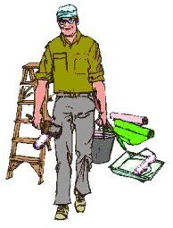 4.7) İşin gereği olarak şahsınıza verilen kişisel koruyucular, örneğin; baret(miğfer), emniyet (güvenlik) kemeri, lastik çizme, gözlük vs. çalışma esnasında devamlı olarak kullanılacaktır. Bu malzemeler eskir, kırılır veya kaybolursa amirinize haber vererek ve izin alarak ambardan yenisi alınacaktır. İşinizin gereği ve can güvenliğiniz için çok önemli olan bu koruyucular olmadan çalışma yapılmayacaktır. 4.8) Şahsınıza verilen kişisel koruyucu malzemeler iyi ve temiz bir şekilde kullanılacak ve muhafaza edilecektir. Şahsınıza verilen kişisel koruyucu malzemeleri kaybetmemek için icabında çalıştığınız ortamda muhafaza altına alınacaktır. 4.9) Şahsınıza verilen görev, size tarif edildiği şekilde yapılacak, kendi işinizden başka bir işe karışılmayacak, amirinizin verdiği emir ve talimatlara kesinlikle uyulacaktır. 4.10) Beraber çalıştığınız iş arkadaşlarınızı ve şantiyede çalışan diğer çalışanları kazaya uğratmayacak şekilde dikkatlice çalışılacak, bu konuda işe yeni giren personele yardımcı ve yol gösterici olunacaktır. 4.11) Personel zorunlu olmadıkça görev yerlerini terk etmeyecektir. Zorunlu hallerde ancak bağlı oldukları amirlerinden izni alarak, görev yerinizden ayrılabilecektir. 4.12) Güvenli kullanım konusunda eğitim almadığınız araçları veya maddeleri asla kullanmayın. Araç ve maddeleri kullanmadan önce uyarılara dikkat edin. Şüphelendiniz durumlarda daima yetkililere sorularak, çalışma yapılacaktır. 4.13) Vardiya değişimlerinde tezgâh ve makinelerdeki değişiklikleri işe başlayacak olan personele mutlaka bildirilecektir. 4.14) Çalışırken üzerinizde yüzük, künye, kol saati ve anahtarlık vb. ziynet eşyası kesinlikle bulundurulmayacaktır. 4.15) Çalışan personelin inşaat sahasına uykulu, uyarıcı, uyuşturucu veya alkollü olarak gelmeleri ve çalışmaları kesinlikle yasaktır. 4.16) Çalışma alanları, binalar ve makinelerden; daima güvenli olarak inilmeli veya çıkılmalıdır. İşyerinde yüksekten asla atlanılmayacak, çalışma alanlarında koşulmayacaktır. 4.17) Dikk




 |  |  |  | Sayfa 2 / 11

 |  | İŞ SAĞLIĞI VE GÜVENLİĞİ TALİMATI
 |  | 0

4.24) Şantiyede inşaat alanında, kazaya sebep olacak veya çalışanları tehlikeli durumlara düşürecek şekilde malzeme istif edilmeyecek ve araçlar bulunmaları gereken yerden başka yerlere bırakılmayacaktır. 4.25) Şantiye alanında bulunan kişilerin ve personellerin, Kendi iş mahalli dışındaki alanlar ve makine ve tezgah v.b. başlarında bulunmaları ve bu alanlarda dolaşmaları yasaktır. 4.26) Ölüm tehlikesi işareti olan yerlere ve ilgili personelden başkasının girmesi ve yasak olan yerlere müsaadesiz girmek yasaktır. 4.27) Ehliyet gerektiren işler ve iş makinelerinde, Ehliyetsiz veya Sertifikasız eleman çalıştırılmayacaktır (Loder, Beko, Forklift vb.). İş makinelerinin üzerinde operatörden başkası bulunmayacaktır. 4.28) Her türlü arıza ve sorun derhal sorumlu ve ilgililere haber verilecektir. 4.29) Göreviniz olmadıkça hiç bir elektrik teline dokunmayınız, tehlikeli ve yasaktır. 4.30) Yüksek ve alçak gerilimin bulunduğu yerlere yaklaşmak tehlikeli ve yasaktır. 4.31) İş ekipmanının kurulması veya sökülmesi, özellikle imalatçı tarafından verilen kullanma talimatı doğrultusunda güvenli koşullar altında yapılacaktır. 4.32) Kullanımı sırasında yıldırım düşmesi ihtimali bulunan iş ekipmanı yıldırımın etkilerine karşı uygun araçlarla korunacaktır.


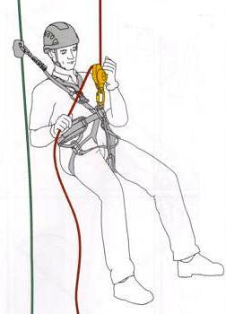
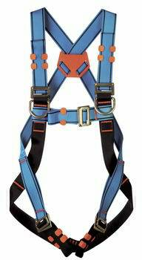

4.33) Düşme, kayma tehlikesi olan ve üç metreden daha yüksek kısımlarda çalışırken mutlaka güvenlik (emniyet) kemeri kullanılacaktır. Bu gibi yerlerde emniyet kemersiz çalışmak kesinlikle yasaktır. 4.34) Cam, saç ve çimento harçlı levhalardan yapılmış veya eskimiş yıpranmış dayanıklılığı azalmış çatılarda çalışacağınız zaman ilk önce iş yeri ilgili ve sorumlulardan çatı merdiveni temin edin ve bunu kullanın ve buralarda tam güvenliği sağlanmadıkça çalışılmayacaktır. 4.35) Yüksek yerlere izinsiz çıkmak, gezmek tehlikeli ve yasaktır. 4.36) Kuvvetli rüzgâr alan kısımlarda, yetkili ve sorumluların izni ve haberi olmadan çalışılmayacaktır. 4.37) Patlama, yanma ve parlama tehlikesi olan yerleri gerekli kontrol, havalandırma ve kaçak tespiti yapmadan girilmeyacektir. Bu yerlerde patlayıcı ve yanıcı ortam oluşturacak alet, edevat ve malzemeler kullanılmayacaktır.


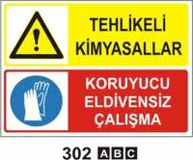

 |  |  |  | Sayfa 3 / 11

 |  | İŞ SAĞLIĞI VE GÜVENLİĞİ TALİMATI

 |  | 0

4.38) Kimyasal maddeleri ilgili yönetmelik ve imalatçı firmaların kullanım talimatlarına uygun kullanılacaktır. Bu maddelerin aşındırıcı, tahriş edici, toksik, alerjik, kansorojen ve diğer tüm etkilerini ve korunma bilgilerini içeren Kimyasal Bilgi Formları üzerlerinde bulundurulacak ve buralarda belirtilen talimatlar doğrultusunda çalışılacaktır. 4.39) Asit üzerine su dökmeyiniz, tehlikeli ve yasaktır. 4.40) Çalışanların, yılda bir kez, periyodik sağlık kontrolleri yapılarak, Ağır ve Tehlikeli İşlerde çalışabilir raporları yenilenecektir. 4.41) Yemekhane ve çay ocağı personelinin, üç ayda bir kez, portör muayeneleri yapılacaktır. A) YANGINLA İLGİLİ GENEL KURALLAR

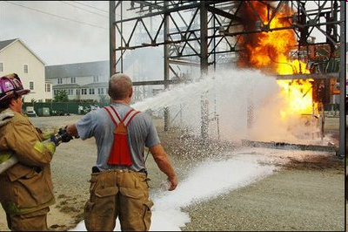

4.42) Sigara içilmesi yasaklanan yerlerde, kesinlikle sigara içilmeyecek, ateşle yaklaşılmayacak, açık alevli cihaz kullanmayacak, kaynak yapılmayacaktır. 4.43) Şantiye sahasında meydana gelecek en küçük bir yangın derhal sorumlu ve ilgilerine haber verilecektir. 4.44) Yangın söndürme tüpleri, altı ayda bir periyodik olarak, yetkili servislerce kontrol edilecek ve kontrol tarihi etikete işlenerek imzalanacaktır. 4.45) Yağ, akaryakıt, boya veya organik tozlar gibi parlayıcı maddelerin yangınlarında ve alçak gerilim elektrik tesislerindeki yangınlarda su kullanılmayacaktır. 4.46) Parlayıcı sıvılar, yağlar ve boyalardan doğacak yangınlarda, içinde kuru kimyevi toz veya köpük bulunan yangın söndürme cihazlarını kullanılacaktır. 4.47) Gerilim altındaki elektrik tesis ve cihazlarında çıkan yangınlarda karbondioksitli, tiplerde yangın söndürme cihazı kullanılacaktır. 4.48) Yanıcı malzeme, kaynak işlerinden uzak tutulacaktır. 4.49) Boşalan yangın söndürme cihazları doldurulacaktır. 4.50) Bir yangınla karşılaştığınızda; a) Telaşlanmayınız b) Bulunduğunuz yerde yangın ihbar düğmesine basınız veya varsa çan çalınız. c) İtfaiye teşkilatına haber vermek için telefon ediniz. d) Yangın yerinin adresini en kısa ve doğru şekilde bildiriniz. e) Mümkün ise yangının cinsini de bildiriniz.(Bina, benzin, motorlu vasıta v.s.gibi) f) Yangını çevrenizdekilere ve ilgililere en kısa sürede duyurunuz. g) İtfaiye gelinceye kadar yangını söndürmek için elde mevcut, araç gereç ve imkânlardan faydalanmaya çalışınız, bu işlemleri yaparken kendinizi ve başkalarını tehlikeye atmayınız. h) Yangının yayılmasını önlemek için yanıcı maddeleri yangın mahallinden uzaklaştırınız. I) Görevlilerden başkasının yangın sahasına girmesine mani olunuz.

 |  |  |  | Sayfa 4 / 11

 |  | İŞ SAĞLIĞI VE GÜVENLİĞİ TALİMATI
 |  | 0

B) ELEKTRİKLE ÇALIŞMA İLE İLGİLİ GENEL KURALLAR

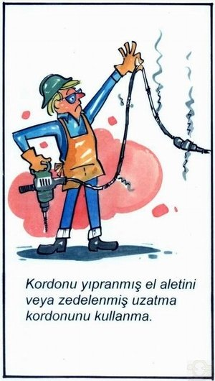


4.51) Elektrikle ilgili arızalar elektrikçiye, elektrik servisine veya şantiyenin elektrik sorumlusuna haber verilecektir. 4.52) Kullanılan iş ekipmanlarında herhangi bir arıza tespit edilirse derhal yetkili amirine haber verilecektir. Çalışma ve bakım esnasında, arızalı takım ve malzeme kullanılmayacaktır. 4.53) Sorumlu ve ehliyetli elektrikçiden başka hiçbir personel elektrikle ilgili işlerle ilgilenemez. Yasak ve tehlikelidir. 4.54) Elektrik panosu veya tablosuna kolay müdahale veya kontrollerinin yapılabilmesi için üzerine, çevresine hiç bir malzeme koyulmayacaktır. 4.55) Elektrik işleri ile Görevli olmadığı halde şalter ve kontrol tablolarına müdahale etmek açmak veya kapamak yasaktır. 4.56) Elektrik pano veya tablosu çevresine su dökmek, su sıkmak kesinlikle olarak yasaktır. 4.57) Şantiye sahasının muhtelif kısımlarında bulunan enerji nakil hattına, herhangi bir nedenle yaklaşılmayacak ve dokunulmayacaktır. Ayrıca bu hatlara demir, boru veya buna benzer malzemeler yaklaştırmayacak ve dokundurulmayacaktır. Ölüm tehlikesi vardır. 4.58) Hat, motor, sigorta ve diğer bütün elektrik tesis ve tesisatlarında tehlike mevcuttur. Bu gibi yerlerde yapılacak işlemler; Örneğin Sigorta butonu değişmesi vs. ancak, sorumlu ve salahiyetli kişiler tarafından gerilim olmadığı zaman yapılacaktır. 4.59) Elektrik tesisatını, aydınlatma ve kuvvet tesislerini ancak sorumlu ve yetkili elektrikçi tamirat ve bakımını yapmalıdır. Bakım, onarım, lamba takılması veya değiştirilmesi, şalter ve buna benzer elemanların takılması veya değiştirilmesi de ancak sorumlu ve yetkili elektrikçi tarafından yapılmalıdır. Yetkisiz kimseler kati surette bu elektrikle ilgili hiçbir işe müdahale etmeyeceklerdir. 4.60) Sorumlu ve yetkili kişiler tarafından kontrol edilmeyen topraklama kullanılmayacaktır. Topraklamaya dokunulmayacaktır. 4.61) Yer altındaki elektrik kablolarına boru veya kazık çakmak veyahut ta başka bir işlem yapmak kati surette yasaktır. Ölüm tehlikesi vardır. 4.62) Şalteri devre



 |  |  |  | Sayfa 5 / 11

 |  | İŞ SAĞLIĞI VE GÜVENLİĞİ TALİMATI
 |  | 0

a. Elektrikli aletini kullanmadan önce kontrol edilmelidir. b. Güvenlik topraklaması arızalı olan aleti kullanılmamalıdır. c. Dar ve rutubetli yerlerde küçük gerilimle (42 volt) çalışılmalıdır d. Hareketli ve döner kısımları korunmamış aleti kullanılmamalıdır. e. Elektrikli alet ile parlayıcı veya patlayıcı ortamda çalışılmamalıdır. 4.64) Elektrik tesislerinde yapılan çalışmalar ile ilgili kurallar; a. Şalteri serbestçe açılacaktır. ( Bıçaklı şalterlerde bir önceki şalter açılacaktır.) b. Şalterin devreye girmemesi için gerekli güvenlik tedbirini alınacaktır. c. Gerilim kontrolü yapılacak ve gerilim olmadığından emin olunacaktır. d. Topraklama ve kısa devre yapılacaktır. e. Gerilim altındaki kısımların veya bölmelerin kapaklarını kapatılacaktır. f. İşiniz bittikten sonra, gerilim verilebileceği zaman yukarıdaki işlemleri tersten yapılacaktır. g. Yukarıda açıklanan işlemleri sorumlu ve yetkili elektrikçiler yapacaktır. 4.65) Bakım ve Onarım işlerinde; atölye disiplinine riayet etmek şarttır. Alet ve edevat zimmetle alınıp verilecek. Kullandığı alet ve edevatı başkalarına kullanmak üzere vermek veya başkalarından kendine ait olmayan aleti ve edevatı almak yasaktır. C) PERİYODİK KONTROLLER İLGİLİ GENEL KURALLAR 4.66) Gürültülü işlerde çalışanların, yılda bir kez kulak odyoğramları çektirilecektir. 4.67) Yetkili Teknik Elemanlarca, yılda bir kez elektrik tesisat kontrolü yapılacak ve yapılan bu kontrol kayıt altına alınacaktır. 4.68) Yetkili Teknik Elemanlarca yılda bir kez topraklama ölçümleri yapılacak ve yapılan bu kontrol kayıt altına alınacaktır. 4.69) Yetkili Teknik Elemanlarca yılda bir kez paratoner kontrolü yapılacak ve yapılan bu kontrol kayıt altına alınacaktır. 4.70) Yetkili Teknik Elemanlarca yılda bir kez akaryakıt deposu statik elektrik kontrolü yapılacak ve yapılan bu kontrol kayıt altına alınacaktır. 4.71

 |  |  |  | Sayfa 6 / 11

 |  | İŞ SAĞLIĞI VE GÜVENLİĞİ TALİMATI

 |  | 0

4.78) Makine durdurulduktan sonra yapılacak yağlama, tamirat ve bakim sonucunda, makineye ait koruyucu muhafazalar, muhakkak yerlerine takılmalıdır. Koruyucu muhafazaları takılı olmayan hiçbir makine çalıştırılmayacak veya kullanılmayacaktır. Makinelerin kullanımı ile ilgili talimatlara ve uyarı levhalarına uygun olarak çalışılacaktır. D) MAKİNELER İLE İLGİLİ GENEL KURALLAR 4.79) Yeklinin iznini almadan makinelere ait muhafazalar(koruyucular) çıkartılmayacaktır. 4.80) Presin altına ve üstüne girilmesi, çıkılması (Dururken ve Çalışırken) kesinlikle yasaktır.

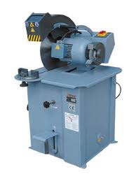
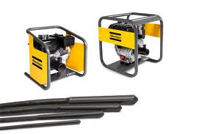
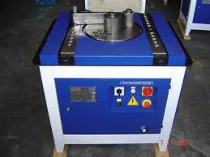

4.81) Her türlü bakım ve tamir için ilgili yetkili amire haber vermeden işe başlanmayacaktır. 4.82) Sigorta ve şalterleri devreden çıkarmadan bakıma başlanmayacak, kimseye itimat etme, kendi kontrolünü kendin yaparak çalışmaya başlanılacaktır. 4.83) Bakım yapılacak makinelerin kumanda düğmeleri, şalterlerine ve yol vericilerine, ‘Dikkat bakım var. Yol verme’ ikaz ve uyarı levhaları asılacaktır.

Asetilen
Oksijen
LPG
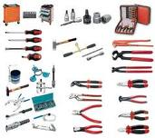

4.84) Oksijen ve gaz tüplerini sıcak yerlerde bırakmak veya bu tür yerlerde kullanmak tehlikeli ve yasaktır. 4.85) Oksijen tüplerini sıcaktan ve ateşten koruyunuz, çarpmayın ve düşürmeyin. 4.86) Elektrik kaynak makinesinin gövdesi, kaynak masası veya kaynak yapılan parça topraklanmadan kaynak yapmak yasaktır. 4.87) Kaynak işi bittiği zaman makinenin elektriği kesilecektir. 4.88) Maskesiz kaynak yapmak kesinlikle yasaktır. 4.89) Kaynak yapan kişi etrafındakilerin güvenliğinden sorumludur. 4.90) Yetkilinin izni veya emri olmadan atölye haricinde kaynak veya tamirat yapmak yasaktır. 4.91) Göreviniz olmadıkça hiç bir elektrik teline dokunmayınız, tehlikeli ve yasaktır. 4.92) Yüksek ve alçak gerilimin bulunduğu yerlere yaklaşmak tehlikeli ve yasaktır.

 |  |  |  | Sayfa 7 / 11

 |  | İŞ SAĞLIĞI VE GÜVENLİĞİ TALİMATI

 |  | 0

4.93) İş ekipmanının kurulması veya sökülmesi, özellikle imalatçı tarafından verilen kullanma talimatı doğrultusunda güvenli koşullar altında yapılacaktır. 4.94) İşi emniyetli bir şekilde tamamlamak için gerekli alet ve ekipmanın yanınızda bulunduğundan emin olun. Sadece kullanılır durumda olan yalıtılmış aletleri ve elektrik test cihazlarını (yönetmeliklere uygun olan) kullanın. F) İŞ MAKİNALARI İLE İLGİLİ GENEL KURALLAR 4.95) Amirinin haberi olmaksızın, normal çalışma yerleri dışındaki tehlikeli yerlere tamir veya başka amaç ile girmek yasaktır. 4.96) Ehliyet gerektiren işler ve iş makinelerinde, Ehliyetsiz veya Sertifikasız eleman çalıştırılmayacaktır (Loder, Beko, Forklift vb.). İş makinelerinin üzerinde operatörden başkası bulunmayacaktır. 4.97) İş makinelerinde her türlü ariza ve aksama derhal sorumlu ve ilgililere haber verilecektir. 4.98) Kaldırma ve taşıma araçlarına (Vinç, Forklift, Çaraskal) kaldırma gücünden fazla yük yüklenmeyecek ve çalışırken altlarında durulmayacaktır. 4.99) Çalışan iş makinelerinin(Loder, Forklift, vb.) etki alanlarına girmek yasaktır. 4.100) Her türlü kaldırma araçlarının, yetkili makamlara ya da kişilere, üç ayda bir periyodik kontrolleri ve testleri yaptırılacaktır. 4.101) Caraskallar ve vinçler hareket halindeyken yanında ve altında durmak yasaktır. G) KALDIRMA ARAÇLARI İLE İLGİLİ GENEL KURALLAR 4.102) Kaldırma araçları ile kapasitesinden daha fazla yük taşımayın. 4.103) Yük asansörü ile inip çıkmayın. 4.104) Yük asansörü katta durmadan yaklaşmayın. 4.105) Yük asansörünün katlarda durduğu yere gerekli güvenlik tedbirini almadan yaklaşmayın. 4.106) Yük asansörünün alt tarafına yaklaşmayın. H) VİNÇ İLE İLGİLİ KURALLLAR 4.107) Vincin çekme ve hareket limitini her gün çalışmaya başlamadan önce test et. 4.108) Taşınan yük altında çalışma varsa, çalışanlara yaklaşırken uyarı sinyalini aç. 4.109) Vinç tarafından birkaç santimetre kaldırma yapıldığında, yükü dengele. 4.110) Kaldırılan yük vincin kapasite

 |  |  |  | Sayfa 8 / 11

 |  | İŞ SAĞLIĞI VE GÜVENLİĞİ TALİMATI

 |  | 0

I) MERDİVEN İLE İLGİLİ KURALLAR
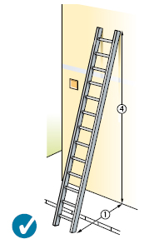
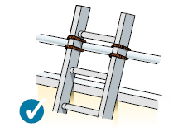

4.120) Merdivenlerde kullanılacak kereste sağlam olacaktır. Kereste üzerinde çatlak, yarık, çürük ve iri budak bulunmayacaktır. 2 metreden uzun merdivenler metal olacaktır. 4.121) El Merdivenleri kullanıldıkları yerlere, alt ve üst kısımları kaymayacak veya bu yerlerden kurtulmayacak şekilde yerleştirilecektir. 4.122) Sabit merdivenler dört basamaktan fazla ise, iki tarafına da korkuluk ve/ veya diğer tarafında duvar var ise tırabzan olacaktır. 4.123) Kırık ve eskimiş merdiven kullanılmayacaktır. İ) KAZI İLE İLGİLİ KURALLAR 4.124) Kazı sırasında, elektrik kabloları, gaz boruları, su boruları veya suyolu, kanalizasyon ve benzeri tesisata rastladığınız takdirde kazı işlemini derhal durdurup sorumlu ve ilgililere haber verin. 4.125) Kazı sırasında zehirli ve boğucu gaz bulunduğu anlaşıldığı hallerde, derhal buradan uzaklaşın. Sorumlu ve ilgililere derhal haber verin. Sorumlu ve ilgili şahıslar tarafından gerekli önlemler alındıktan sonra kazı işlemine devam edin. 4.126) Kazı sırasında üst taraftan herhangi bir kayma veya göçme ihtimali belirdiği zaman derhal çalışma mahallini terk edin. Sorumlu ve ilgililere derhal haber verin. Gerekli önlemler alındıktan sonra kazı işlemine devam edin. 4.127) Bir buçuk metreden daha derin kazıları şevli yapın. Bu derinlikten sonra kazı şevsiz yapıldığı takdirde iksa (tahkimat) yapın. 4.128) Bir buçuk metreden daha derin olan kazı işlerinde, el merdivenleri ile inip çıkın. 4.129) Kuyu ve lağım çukurları gibi derin yerlerde çalışırken güvenlik kemeri ve sinyal iplerini yanınıza alın ve kullanın. Temiz hava sağlanmadıkça çalışmayın. 4.130) Kazı işlerinde yağış sırasında çalışmayın. Yağış durduktan ve güvenlik tedbirleri alındıktan sonra çalışın. 4.131) Islak elbise ile çalışmayın. 4.132) Su içinde çalışmanız gerekiyorsa çizme kullanın. 4.133) Kazıdan çıkan toprağı, kazı kenarından en az bir metre uzağa atın. 4.134) Kazı sahası içinde, çalışma dışında bulunmayın, oturmayın, yatmayın ve uyumayın. 4.135) Kazı işlemi sırası

 |  |  |  | Sayfa 9 / 11

 |  | İŞ SAĞLIĞI VE GÜVENLİĞİ TALİMATI

 |  | 0

K) KALIP İLE İLGİLİ KURALLAR 4.139)Kalıp yapımı sırasında boşluk taraflarına sağlam korkuluk yapılacaktır. 4.140)Kalıp bitimini müteakip kalıbı yetkili ve sorumlu kişilere kontrol ettirin. Kontrol sunucu müspet çıktığı takdirde ve diğer işlemler bittikten sonra beton dökün. 4.141)Kalıp sökümü aşağıda belirtilen esaslara göre yapılacaktır. 4.142)Kalıbı alınacak kısmın önce çaprazları, kolon kanatları alınacak ve saha temizlenecektir. 4.143)Sökme işi, sıpa ve benzeri araçlardan yararlanılarak yapılacaktır. Kalıbı sökülecek kısım üç metreden yüksek olduğu takdirde seyyar platform kullanın. Bu platform üzerinde işçi bulunduğu zaman platformu hareket ettirmeyin. 4.144)Sökülen kalıp malzemeleri atılmayacaktır. Uygun şekilde istif edilecektir. 4.145)Söküm sırasında, söküm yerine sökücüden başkası yaklaşmayacak ve girmeyecektir. 4.146)Dış yüz ve boşluk kısımlarda düşmeye karşı gerekli güvenlik tedbirlerini alın. L) İSKELE VE KORKULUKLA İLGİLİ GENEL KURALLAR 4.147) İskeleleri ve korkulukları kişileri ve cisimleri düşmekten koruyacak şekilde sağlam ve uygun malzemeden yapın. Çalışmaya başlamadan önce hareket ve oynama olup olmadığını kontrol edin. 4.148) İskelelerde çalışmaya başlamadan önce kontrol edin. Herhangi bir arıza mevcut ise durumu sorumlu ve ilgililere haber verin ve giderilince çalışmaya başlayın. 4.149) İskelede herhangi bir nedenle kayganlık meydana gelmiş ise bu sorun giderildikten sonra çalışmaya başlayın. 4.150) İskeleler üzerinde moloz ve artıklar bırakmayın. 4.151) İskelelerde korkuluksuz çalışmayın. Korkuluklarda bir tırabzan, orta seviyede bir ara korkuluk ve tabanında eteklik bulunup bulunmadığını ve sağlamlığını kontrol edin 4.152) İskelelerin düşeyliği ve yataylığı düzgün olmalıdır. 4.153) İskelelerin platformları kalas veya metal platformlarla döşenmiş olmalıdır. 4.154) Çalışma platformları iskeleye sıkıca tutturulmuş olmalıdır. 4.155) İskelenin yüksekliği en küçük taban boyutunun dört katını aştığında, iskele düzgün şekilde duv

 |  |  |  | Sayfa 10 / 11

 |  | İŞ SAĞLIĞI VE GÜVENLİĞİ TALİMATI

 |  | 0

M) NAKLİYE İLE İLGİLİ KURALLAR

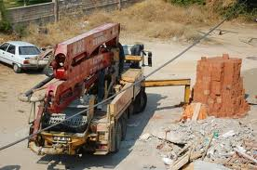

4.162) Şantiye alanında kullanılan araçlar için belirlenen azami sürat kesinlikle aşılmamalıdır. 4.163) Kamyon damperleri kalkık şekilde kullanılmayacaktır. 4.164) Araçların manevralarında muhakkak surette işaretçi kullanılacak ve bu kişi; giriş – çıkış ve manevraları idare edecektir. İki araç veya makine arasında görünmeyi engelleyecek kör noktalarda çalışma yapılmayacaktır. 4.165) Araçlar, gerekli güvenlik tedbirleri alınmadan sürücüsüz bırakılmayacaktır. 4.166) Araçların sürücüleri araç mahallerinde veya kendileri için ayrılmış özel alanlarda yükleme ve boşaltma işleminin tamamlanmasını bekleyeceklerdir. Araç sürücüleri kesinlik bu alanlar dışında, hiçbir yerde dolaşmayacaktır. 4.167) Traktör şoförü yanına, traktör ile römork arasına, römork üzerine hiçbir şekilde binilmeyecektir.

0
Yönetimi talimatta açıklanan kurallara uyulmasını değerli personeline beyan eder. Personelin
talimatta yazan kurallara uyması zorunludur.

İş Güvenliği Uzmanı |  |  | İşveren / İ.Vekili
0 |  |  | 0

 |  |  |  | Sayfa 11 / 11

Acil Durum Planı-Ekler
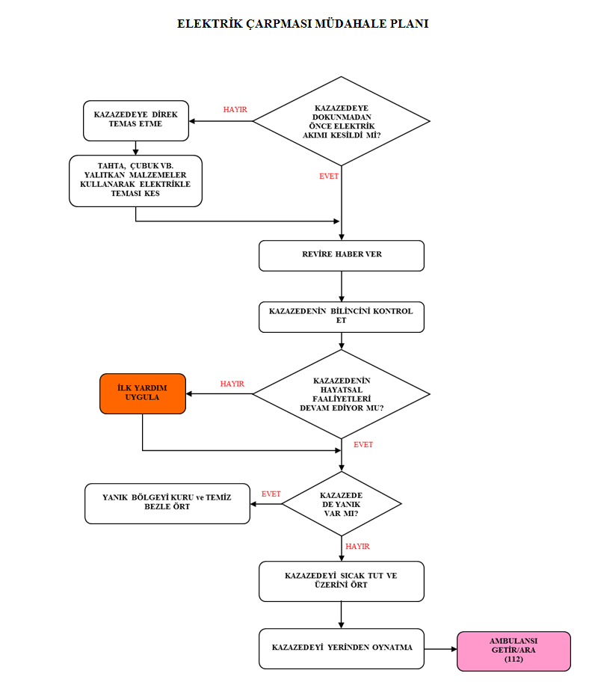
EK-1 | ACİL DURUM ORGANİZASYON YAPISI

YANGIN
KİMYASAL TEHLİKE

ACİL DURUM
TERÖR
SU BASKINI SEL

DEPREM

İLK HASAR TESPİT VE ACİL DURUM MÜDAHALE EKİBİ
Üç kişilik iki gruptan oluşur. Yetersiz kalınması halinde kriz masası kurulur.
YETERLİ
Müdahale yapılır.

YETERSİZ

KRİZ MASASI

Yangın Söndürme Ekibi
Çevresel Kaza Müdahale Ekibi
Kurtarma Ekibi
İlkyardım Ekibi
Güvenlik Ekibi

Eğitim almış 3 kişilik ekiplerden oluşur. ‘’yangın önleme ve söndürme talimatı’nda‘’ belirtilen esaslar doğrultusunda yangına müdahale eder.
Çalışmaya gönüllü olmak. Kullanılan teçhizatı tanımalı ve kullanabilir olmalı, firma yerleşim planı hakkında bilgi sahibi olmalı, iş makinesi kullanabilir olmalı, sivil savunma bilgisi olmalı ,
Herhangi bir acil durum veya kaza sonrası ortaya çıkan çevresel kirliliğe müdahale etmek, gerekli tedbirleri almak, temizliğini yapmak.
Biri ekip lideri 4 veya 5 ilkyardım eğitimi görmüş personel oluşturur. İlk müdahalenin yapılması. Ambulans veya ulaşım araçların ulaşmasını sağlar.
Kurtarma ve tahliye işlemi yapılan yerde gerekli düzeni sağlar. Bölgeyi emniyet şeridi ile çevirip kontrol altında tutar. Firmanın güvenlik personelinden oluşur.

KRİZ MASASI DAHA ÖNCE BELİRLENEN ALANDA TOPLANIR, YAŞANAN ACİL DURUMA GÖRE EKİPLERİ YÖLENDİRİR VE EKİPLER DIŞINDA KALAN PERSONELİ YİNE DAHA ÖNCEDEN BELİRLENEN ALANA
ACİL TOPLANMA ALANINA YÖNLENDİRİR VE BURADA İŞÇİLER SAYILIR VE DURUM TESPİTİ YAPILIR.

EK-2 | ACİL DURUM TELEFON NUMARALARI

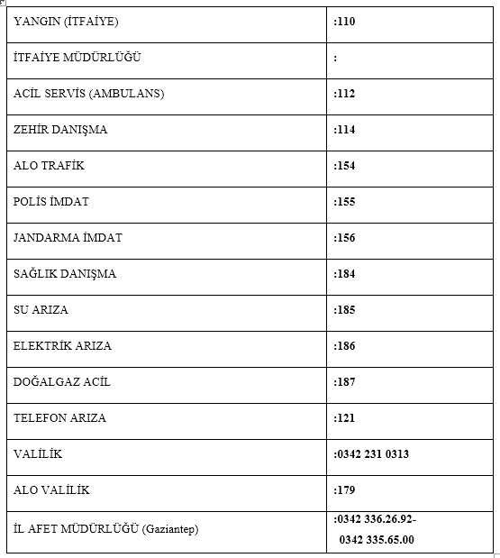

EK-3 | İŞ KAZASI MÜDAHALE PLANI

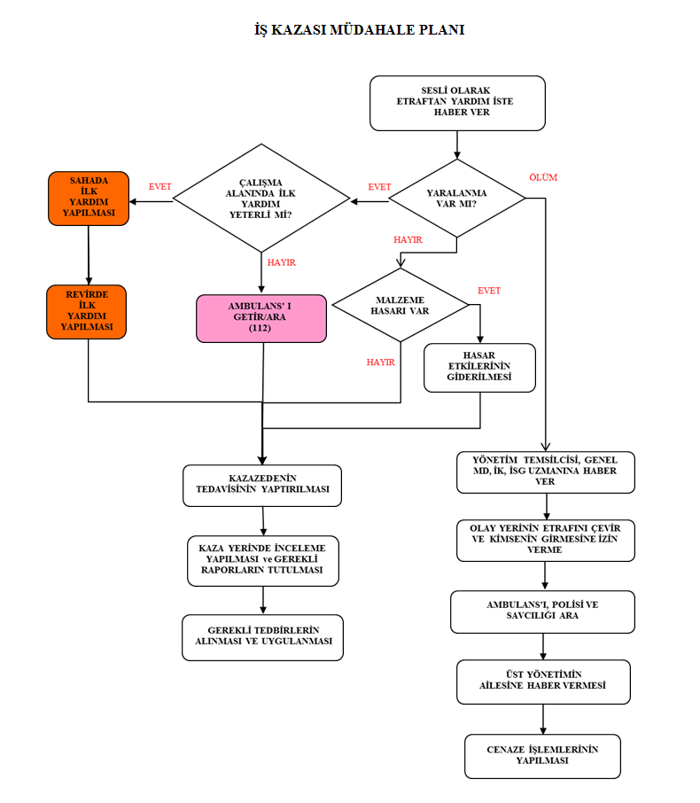

EK-4 | BESİN ZEHİRLENMESİ MÜDAHALE PLANI

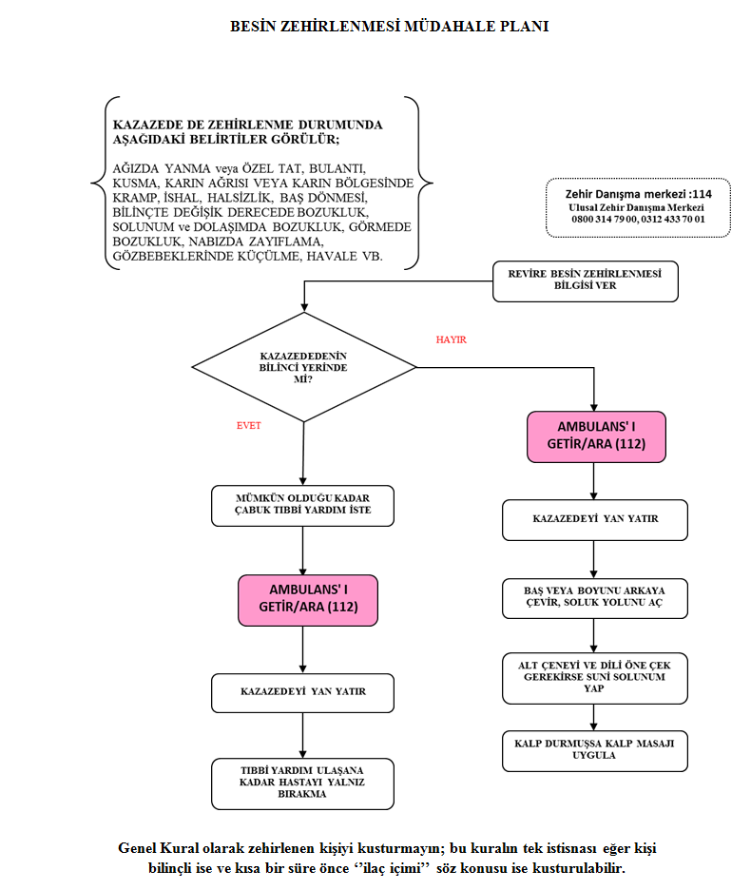

EK-5 | GAZ ZEHİRLENMESİ MÜDAHALE PLANI

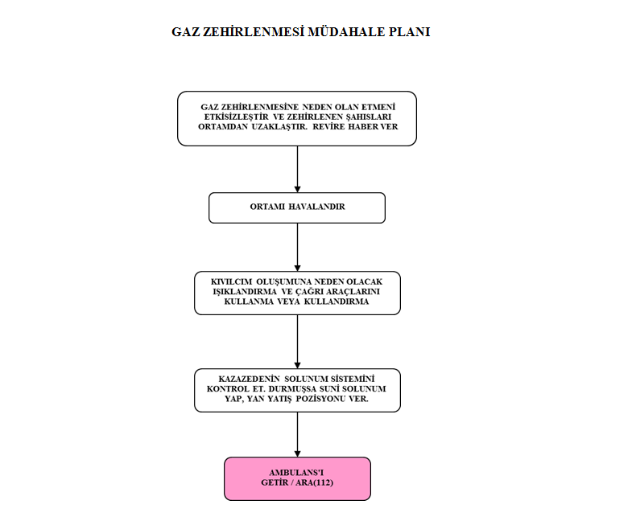

EK-6 | YANIK MÜDAHALE PLANI

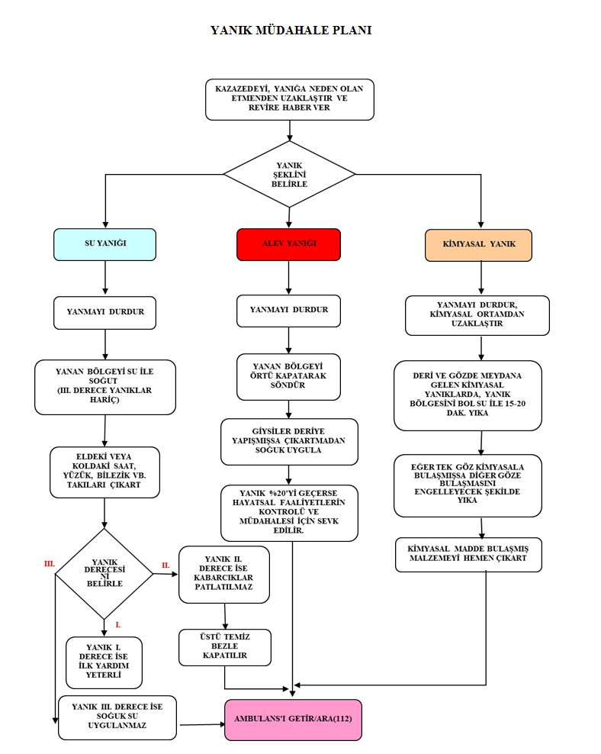

EK-7 | ELEKTRİK ÇARPMASI MÜDAHALE PLANI

ACİL DURUM PLANI
 | ACİL DURUM PLANI



 |  | 0

 | 0

 |  | ACİL DURUM EYLEM PLANI |  |  |  |  | 0

 | OSGB |  |  | İVME ORTAK SAĞLIK GÜVENLİK BİRİMİ
 |  |  |  | İncilipınar Mah.Nişantaşı Sok.Cazibe İş Merkezi No:13 Kat:2/205
 |  |  |  | Şehitkamil/GAZİANTEP

 |  |  |  | Tel: 0 342 2152041
 |  |  |  | www.özelivmeosgb.com info@ özelivmeosgb.com
 | İŞYERİNİN | ÜNVANI |  | 0

 |  | ADRESİ |  | 0

 |  | SGK SİCİL NO |  | 0
 |  | TEHLİKE SINIFI |  | 0

 | Hazırlama Tarihi |  |  | 0

 | Yenilenme ve Geçerlilik Tarihi |  |  | 0

 | ADI |  |  |  | ÜNVANI

 | 0 |  |  |  | İşveren / İşveren Vekili

 | 0 |  |  |  | İş Güvenliği Uzmanı

 | 0 |  |  |  | İşyeri Hekimi

 | 0 |  |  |  | Söndürme Elemanı

 | 0 |  |  |  | Kurtarma Elemanı

 |  |  |  |  | Koruma Elemanı

 | 0 |  |  |  | İlkyardım Elemanı

 |  |  |  |  |  |  |  | Sayfa 1 / 28
 | İşveren / İ.Vekili | İş Güvenliği Uzmanı | İşyeri Hekimi | Söndürme Elemanı | Kurtarma Elemanı | Koruma Elemanı | İlkyardım Elemanı
 | 0 | 0 | 0 | 0 | 0 |  | 0

 |  | ACİL DURUM EYLEM PLANI |  |  |  |  | 0

 |  | 0

 | İÇİNDEKİLER:

 | BÖLÜM 1 - GENEL HÜKÜMLER

 |  | ü Amaç
 |  | ü Kapsam
 |  | ü Tanımlar
 |  | ü Yasal Dayanaklar
 |  | ü Acil Durumda Temel Yükümlülük Ve Sorumluluklar

 | BÖLÜM 2- ACİL DURUM ÖNLEMLERİ, EYLEM PLANLARI ve İLK MÜDAHALE

 |  | ü Muhtemel Acil Durumlar
 |  | ü Muhtemel Acil Durum Önlemleri
 |  | ü Acil Durum Müdahale Eylem Planları
 |  | ü Acil Durumda İlk Müdahale
 |  | ü Durum Tespiti

 | BÖLÜM 4 – ACİL DURUM PLANI HAZIRLAMA EKİBİ

 |  | ü Ekler

 |  |  |  |  |  |  |  | Sayfa 2 / 28
 | İşveren / İ.Vekili | İş Güvenliği Uzmanı | İşyeri Hekimi | Söndürme Elemanı | Kurtarma Elemanı | Koruma Elemanı | İlkyardım Elemanı
 | 0 | 0 | 0 | 0 | 0 |  | 0

 | BÖLÜM 1 - GENEL HÜKÜMLER

 | 1.1. AMAÇ

 | Bu planın amacı;
 | üİşyerinde oluşabilecek acil durumlarda, sistemim kesintiye uğramasını engelleyerek, insan ve çevre
 | sağlığına gelebilecek zararı en aza indirmek için gerekli müdahalenin erken ve etkin bir şekilde yapılması,
 | ✓Acil durumlarda yönetimin süratli ve doğru karar almasını sağlayacak verilerin toplanması için çalışma
 | planlarının oluşturulması,
 | üAcil durumlarda gerekli olabilecek bilgilerin personele inceden, etkin ve yeterli birimde verilmesi,
 | ✓Acil durum ekipmanlarının düzenli kontrolü, bakımı ve gerektiğinde yenilenmesi,
 | ✓Acil durumların güvenli olarak organize edilmesi ve bu konularda görevlendirilecek çalışanların
 | faaliyetlerinin belirlenmesidir.

 | 1.2. KAPSAM
 | Bu plan İŞVEREN'in ŞANTİYELERİ dahil işyeri adreslerinde faaliyet gösterdiği tesislerinde olabilecek
 | acil durumlar için alınacak önlemleri ve acil durumlarda yapılacak çalışmaları kapsar.

 | 1.3. TANIMLAR

 | Acil durum: İşyerinin tamamında veya bir kısmında meydana gelebilecek yangın, patlama, doğal afet gibi
 | acil müdahale, mücadele, ilkyardım veya tahliye gerektiren olaylardır.

 | Acil Durum Planı: İşyerlerinde meydana gelebilecek acil durumlarda yapılacak iş ve işlemler dâhil, bilgiler ve
 | uygulamaya yönelik eylemlerin yer aldığı plandır.

 | Acil Durum Ekibi: Yangın, deprem ve benzeri afetlerde binada bulunanların tahliyesini sağlayan, olaya ilk
 | müdahaleyi yapan, arama-kurtarma ve söndürme işlerine katılan ve gerektiğinde ilkyardım uygulayan ekibi,
 | İşyeri : Mal veya hizmet üretmek amacıyla maddi olan ve olmayan unsurlar ile çalışanın birlikte örgütlendiği,
 | işverenin işyerinde ürettiği mal veya hizmet ile nitelik yönünden bağlılığı bulunan ve aynı yönetim altında
 | örgütlenen işyerine bağlı yerler ile dinlenme, çocuk emzirme, yemek, uyku, yıkanma, muayene ve bakım,
 | beden ve mesleki eğitim yerleri ve avlu gibi diğer eklentiler ve araçları da içeren organizasyondur.

 | Acil Eylem: Acil durumlara karşı alınacak önlem ve müdahaleleri,

 | Büyük Kaza: Herhangi bir kuruluşun işletilmesi esnasında, kontrolsüz gelişmelerden kaynaklanan

 | ve kuruluş içinde veya dışında çevre ve insan sağlığı için anında veya daha sonra ciddi tehlikeye yol
 | açabilen bir veya birden fazla tehlikeli maddenin sebep olduğu büyük bir emisyon, yangın veya
 | patlama olayını,
 | Acil Eylem: Acil durumlara karşı alınacak önlem ve müdahaleleri,

 | Büyük Kaza: Herhangi bir kuruluşun işletilmesi esnasında, kontrolsüz gelişmelerden kaynaklanan
 | ve kuruluş içinde veya dışında çevre ve insan sağlığı için anında veya daha sonra ciddi tehlikeye yol
 | açabilen bir veya birden fazla tehlikeli maddenin sebep olduğu büyük bir emisyon, yangın veya
 | patlama olayını,

 |  |  |  |  |  |  |  | Sayfa 3 / 28
 | İşveren / İ.Vekili | İş Güvenliği Uzmanı | İşyeri Hekimi | Söndürme Elemanı | Kurtarma Elemanı | Koruma Elemanı | İlkyardım Elemanı
 | 0 | 0 | 0 | 0 | 0 |  | 0

 | Güvenli yer (Acil Toplanma Alanı): Acil durumların olumsuz sonuçlarından çalışanların etkilenmeyeceği
 | mesafede veya korunakta belirlenmiş yerdir.
 | Kaza: Ölüme, hastalığa, yaralanmaya, hasara veya diğer kayıplara sebebiyet veren istenmeyen olay.
 | İş Kazası: Önceden planlanmamış çoğu zaman, kişisel yaralanmalara, makinelerin, araç ve gereçlerin zarara
 | uğramasına, üretimin bir süre durmasına yol açan bir olayı,
 | Yangın: Katı, sıvı veya gaz halindeki yanıcı maddelerin ısı alarak kontrol dışı yanmasıdır.
 | Deprem: Fay üzerinde biriken biçim değiştirme enerjisinin aniden boşalması sonucu meydana gelen yer
 | değiştirme hareketleridir.
 | Sızıntı: Dökülme: İnsan sağlığına ve çevreye doğrudan veya dolaylı bir şekilde zarar verebilecek
 | olan zararlı maddelerin bir kaptan sızarak veya dökülerek boşalmasıdır.
 | İlk Yardım: Herhangi bir nedenle tehlikeli duruma girmiş olan, hastalanan veya kazaya uğrayan
 | bir kişiye durumunun daha kötüye gitmesini önlemek üzere olay yerinde yapılan tıbbi olmayan
 | geçici müdahaledir.
 | Sabotaj: Harp sanayi dahil, sınai, ticari, zirai, üretim tesislerinin, araçlarının ve ürünlerinin enerji
 | üretim ve ulaştırma tesislerinin, her türlü ulaştırma ve haberleşme sistem ve araçlarının, milli
 | ekonomiye, milli kültüre, sağlık tesislerinin, eğitim tesislerinin, her türlü faaliyeti gerçekleştiren özel tesis işyerlerinin geçici bir süre için faaliyet dışı kalmasını sağlamak amacı ile tahribine yönelik saldırgan bir yıkıcı faaliyet şekline denir.
 | sektör fabrika,

 | 1.4. YASAL DAYANAKLAR
 | ➢6331 sayılı İş Sağlığı ve Güvenliği Kanunu
 | ➢2002/4390 sayılı Binaların Yangından Korunması Hakkında Yönetmelik
 | ➢İş Sağlığı ve Güvenliği Mevzuatı
 | ➢7126 Sayılı Sivil Savunma Kanunu
 | ➢22 Mayıs 2002 tarih ve 24762 sayılı Resmi Gazete’de yayınlanarak yürürlüğe giren İlkyardım Yönetmeliği
 | ➢2872 Sayılı Çevre Kanunu ve bağlı mevzuat
 | ➢7269 Sayılı Umumi Hayata Müessir Afetler Dolayısıyla Alınacak Tedbirlerle Yapılacak Yardımlara Dair
 | Kanun ve bağlı mevzuat
 | ➢2941 Sayılı Seferberlik ve Savaş Hali Kanunu ve bağlı mevzuat
 | ➢2 Eylül 1997 Tarih ve 23098 sayılı Resmi Gazetede yayınlanarak yürürlüğe giren Afet Bölgelerinde Yapılacak
 | Yapılar Hakkında Yönetmelik
 | ➢5188 Özel Güvenlik Hizmetlerine Dair Kanun ve bağlı mevzuat 88/13543 sayılı Sabotajlara Karşı Yönetmeliği
 | Koruma Yönetmeliği

 | 1.5. ACİL DURUMDA TEMEL YÜKÜMLÜLÜK ve SORUMLULUKLAR

 | 1.5.1. Acil Durumlarda İşverenin Yükümlülükleri
 | a) Çalışma ortamı, kullanılan maddeler, iş ekipmanı ile çevre şartlarını dikkate alarak meydana gelebilecek ve çalışan
 | ile çalışma çevresini etkileyecek acil durumları önceden değerlendirerek muhtemel acil durumları belirlemek,
 | b) Acil durumların olumsuz etkilerini önleyici ve sınırlandırıcı tedbirleri almak,
 | c) Acil durumların olumsuz etkilerinden korunmak üzere gerekli ölçüm ve değerlendirmeleri yapmak/yaptırmak,
 | d) Acil Durum Planlarını hazırlamak/hazırlatmak,
 | e) Acil durumlarla mücadele için önleme, koruma, tahliye, yangınla mücadele, ilk yardım ve benzeri konularda
 | uygun donanıma sahip ve bu konularda eğitimli yeterli sayıda çalışanı görevlendirmek ve her zaman hazır bulunmalarını sağlamak,
 | f) Özellikle ilk yardım, acil tıbbi müdahale, kurtarma ve yangınla mücadele konularında, işyeri dışındaki kuruluşlarla
 | irtibatı sağlayacak gerekli düzenlemeleri yapmak,
 | g) Acil durumlarda enerji kaynaklarının ve tehlike yaratabilecek sistemlerin tehlike yaratmayacak şekilde devre
 | dışı bırakılması ile ilgili gerekli düzenlemeleri yapmak,
 | h) Tüm çalışanları ve diğer kişileri acil durum konusunda bilgilendirmek.

 |  |  |  |  |  |  |  | Sayfa 4 / 28
 | İşveren / İ.Vekili | İş Güvenliği Uzmanı | İşyeri Hekimi | Söndürme Elemanı | Kurtarma Elemanı | Koruma Elemanı | İlkyardım Elemanı
 | 0 | 0 | 0 | 0 | 0 |  | 0

 | 1.5.2. Çalışanların Yükümlülük Ve Sorumlulukları
 | a) Acil Durum Planında belirtilen hususlar dâhilinde alınan önleyici ve sınırlandırıcı tedbirlere uymak,
 | b) İşyerindeki makina, cihaz, araç, gereç, tesis ve binalarda kendileri ve diğer kişilerin sağlık ve güvenliğini
 | tehlikeye düşürecek acil durum ile karşılaştıklarında; hemen en yakın amirine, acil durumla ilgili görevlendirilen
 | sorumluya veya çalışan temsilcisine haber vermek,
 | c) Acil durumun giderilmesi için, işveren ile işyeri dışındaki ilgili kuruluşlardan olay yerine intikal eden
 | ekiplerin talimatlarına uymak,
 | d) Acil durumlar sırasında kendi ve çalışma arkadaşlarının hayatını tehlikeye düşürmeyecek şekilde davranmak.
 | e) Çalışanlar, kendileri veya diğer kişilerin güvenliği için ciddi ve yakın bir tehlike ile karşılaştıkları ve amirine
 | hemen haber veremedikleri durumlarda; istenmeyen sonuçların önlenmesi için, bilgileri ve mevcut teknik
 | donanımları çerçevesinde müdahale edebilirler.

 | 1.5.3. Acil Durum Ekiplerinin Yükümlülük Ve Sorumlulukları

 | 1.5.3.1. Acil Durum Yönetimi/Kriz Masası Koordinatörlerinin Yetki Ve Sorumlulukları
 | İşyeri Kriz yönetim ekibi KRİZ MASASI YERİNDE toplanır. Önceden hazırlanmış kriz yönetim malzemelerini
 | ortaya çıkararak çalışmalarına başlar.

 | a. Öncelikli olarak işyerini besleyen enerji kaynaklarını keser.
 | b. Yangın çıkma olasılığı olan bölgeleri kontrol eder.
 | c. Elektrik kaynaklarını keser.
 | d. Yangın çıkma olasılığı olan bölgeleri belirler ve kontrol eder.
 | e. Kriz merkezi ile iletişim: Görevli ekip dışında kalan herkes acil çıkışları kullanarak ana toplanma yerine gelirler.
 | Yaralı olanlar ilk yardım ve arama kurtarma ekibini oldukları yerde beklerler.

 | Kriz merkezi ile iletişim KRİZ MASASI dahili telefonlarından veya KRİZ MASASI cep telefon-
 | larından yapılabilir.
 | f. Arama kurtarma ekibinin binalara girmesine karar verir.
 | g. İşyeri dışındaki birimlerle iletişimi sağlar. (Hastane, İtfaiye, Sivil Savunma, İl Acil Durum
 | Amirliği)
 | h. İşçilerle iletişimi sağlar. Güvenli Yere (Acil Toplanma )yerine giderek açıklamalarda bulunur.
 | i. İşyerinden çıkışları veya sığınma amaçlı işyerine girişleri organize eder.
 | j. İşyeri ulaşımını organize eder.
 | k. Tüm güvenlik faaliyetlerine karar verir. (Afetin çeşidine göre işçileri korumak için gerekli
 | tedbirler)
 | Acil Durum öncesinde iş yerinde aşağıda yazılı olarak ekipmanları temin eder.
 | 1 adet masa
 | 1 adet telefon (dış hatlara erişimi olan) Acil durum telefon numaraları
 | İşyerinin detaylı projesi
 | Pilli radyo ve pil
 | 1 adet megafon
 | 10 adet tükenmez kalem
 | Not kâğıtları
 | İl için acil durum telefon numaraları
 | Acil Durum Müdahale Ekibi listeleri
 | Değişen durumlara göre uygulanacak kriz masası teşkilat yapısı ve hiyerarşik ilişkiyi gösterir Acil
 | Durum Organizasyon yapısı çizelgeler Ek-1’de sunulmuştur.

 | 1.5.3.2. Yangın Söndürme Ekibinin Yükümlülük ve Sorumlulukları
 | a) Ekibin üyeleri acil durumlarda bulundukları yerden, hemen kriz merkezine intikal ederler.

 |  |  |  |  |  |  |  | Sayfa 5 / 28
 | İşveren / İ.Vekili | İş Güvenliği Uzmanı | İşyeri Hekimi | Söndürme Elemanı | Kurtarma Elemanı | Koruma Elemanı | İlkyardım Elemanı
 | 0 | 0 | 0 | 0 | 0 |  | 0

b) Kriz merkezine intikal eden arama-kurtarma ekiplerinden ikişer kişilik gruplar oluşturulur, c) Arama-kurtarma yapacakları bölgeye giysileri, koruyucu malzemelerini “Acil Müdahale Ekipleri Standart Koruyucu Teçhizat ve Kurtarma Ekipmanlarını” alarak giyinir ve giderler. d) Acil durum mahallinde, mahsur kalan personel başta olmak üzere, kıymetli evrak, para, vb. malzemeyi kurtarır. e) Ekip personeli yaralıyı kurtarma ve taşıma tekniklerini çok iyi bilmelidir. f) Yangınla bağlantılı olan kapı, valfleri açıp-kapatmak, yangın mahalli civarında boşaltılması gereken yerlerdeki malzemeleri öncelik derecesine göre toplayıp, paketlemek ve güvenli bir yere nakledilmesini sağlamakla görevlidir. g) Ekip personeli, görevinin gerektirdiği kurtarma ve taşıma tekniklerini iyi bilmeli, ayrıca kurtarma teçhizatı ile araç- gereçlerini işletme riskine uygun olarak bulundurup, uygun yerlerde muhafaza etmelidir. h) Gerektiğinde kriz masasından takviye arama- kurtarma, ilk yardım ekibi ve teknik malzeme isterler. i) Tahliye süresince tüm kitlenin koşmadan ve paniklemeden tahliye olması için yönlendirmede bulunurlar. j) Tüm görev bölgesi elden geçene kadar arama-kurtarma çalışmalarını sürdürürler k) Gerektiğinde kriz merkezi, görev yerlerini ve ekipleri değiştirebilir. 1.5.3.4. Arama ve Tahliye Ekibinin Yükümlülük ve Sorumlulukları a) İşyerindeki tüm çalışanların ve ekipmanların tahliyesini sağlar. b) Toplanma alanına ulaşılması ve burada toplanılması için gerekli yönlendirmelerde ve yardımda bulunur. c) Tahliye esnasında tüm çalışanları organize eder ve panik oluşmasını engeller. 1.5.3.5. İlk Yardım Ekibinin Yükümlülük ve Sorumlulukları a) Ekip, Acil Durum anında işyeri mahallinde yaralanan kişilere ilk yardım yapar ve en yakın sağlık merkezine ulaştırılmalarını sağlar. b) Ekipte görevli her personel öncelikle yangında boğulma, kanama ve kırıklar konusundaki ilk yardım tekniklerini çok iyi bilinmelidir. c) Tahliye süresince tüm kitlenin koşmadan ve paniklemeden tah

 |  |  |  |  |  |  |  | Sayfa 6 / 28
 | İşveren / İ.Vekili | İş Güvenliği Uzmanı | İşyeri Hekimi | Söndürme Elemanı | Kurtarma Elemanı | Koruma Elemanı | İlkyardım Elemanı
 | 0 | 0 | 0 | 0 | 0 |  | 0

1.5.4. Ziyaretçilerin Yükümlülük ve Sorumlulukları a) İşyerindeki güvenlik kurallarına uymak, b) Acil durumda, acil çıkış yol ve kapılarını kullanarak yönlendirilen toplanma alanına gitmek, c) Refakatçisinin ve görevlilerin uyarı ve talimatlarına uymak, d) Koruma ekibine ziyaretçi olduğunu bildirmek, e) Kendisinin ve başkasının can güvenliğini tehlikeye atmamaktan sorumludur. BÖLÜM 2- ACİL DURUM ÖNLEMLERİ, EYLEM PLANLARI ve İLK MÜDAHALE 2.1. İŞYERİNDEKİ MUHTEMEL ACİL DURUMLAR İşyerinde meydana gelebilecek muhtemel acil durumlar sebepleri aşağıda verilmiştir. Muhtemel Acil Durum Sebepleri; 1. Yangın 2. Patlama, 3. Çevre Kirliliği, Kimyasal Döküntü - Sızıntı, 4. Yıldırım Düşmesi 5. Deprem 6. Su Baskını ve Sel 7. Sabotaj, 8. İş kazaları, 9. Besin Zehirlenmesi, 10. Gaz Zehirlenmesi, 11. Radyasyon 12. RC Yanık, 13. Elektrik Çarpması, 2.2. MUHTEMEL ACİL DURUM ÖNLEMLERİ 2.2.1. YANGIN Yangın oluşumunu engelleyecek aşağıda belirtilen önlemlerin tamamından tüm çalışanlar sorumludur. Alınacak Önlemler; İşyerine çabuk tutuşan parlayıcı (Çakmak benzini, aseton gibi ) maddeler getirilmemelidir. Kullanılan elektrikli ofis cihazları (Bilgisayar, fotokopi makinası vb.) kullanılmadığı zamanlarda kapalı tutulmalıdır. Kabloları aşırı ısınan cihazlar, yerinden çıkmış, gevşemiş elektrik prizleri, anahtarları ve elektrikli ofis malzemelerinin arızaları yetkililere bildirilmelidir. Tesisattan aşırı akım çeken çaydanlık ve ısıtıcı benzeri cihazların kullanımı izinli olmalı, bunlar prizde takılı bırakılarak gidilmemeli, elektrikli sobalar yanıcı eşyalardan uzak tutulmalıdır. Tiner, boya vb. uçucu ve patlayıcı maddelerin depolanmaları uygun olmalı, bu depolar ofis ve araçlardan uzakta olmalıdır. Buralarda sigara içilmemelidir. Yangın söndürme tüplerinin yerleri değiştirilmemelidir ve gereksiz yere kullanılmamalıdır. Yangın çıkış kapılarının çalışma saatlerinde kilitli olmamasına ve yangın kaçış yolları üzerinde engelleyici eşyalar bulunmamas

 |  |  |  |  |  |  |  | Sayfa 7 / 28
 | İşveren / İ.Vekili | İş Güvenliği Uzmanı | İşyeri Hekimi | Söndürme Elemanı | Kurtarma Elemanı | Koruma Elemanı | İlkyardım Elemanı
 | 0 | 0 | 0 | 0 | 0 |  | 0

Tüm ekiplere eğitim verilmelidir. Acil durumlarda kullanılacak iletişim numaraları belirlenmeli ve çalışanların her an ulaşımına açık olmalıdır. Acil Durum Kaçış Planı/Tahliye Planı hazırlanmalıdır. Eğitim amaçlı tatbikat yapılmalıdır. Brülör yakılmadan önce kazanınızın yanma hacminin temiz olmasına, içerisinde yanıcı maddelerin bulunmamasına dikkat ediniz. Kazanınız yanarken sık sık kontrol ediniz. Kazanın arka kısmında bulunan patlama kapağı rahat açılacak şekilde olmalıdır, kapak önüne engel koymayınız. Patlama kapağı ile kesinlikle oynamayınız. Kazanınız içerisinde çevre ve insan sağlığını tehdit eden maddelerle kükürt miktarı yüksek yakıtlar yakmayınız. Katı yakıtlı olarak kullandığınız kazanınızı benzin, ispirto, gazyağı gibi yanıcı ve parlayıcı sıvı yakıtlar ile tutuşturmayınız ve bu maddeleri kazanınızın yakınlarında bulundurmayınız. 2.2.2. PATLAMA Tesiste patlamayı oluşumuna sebep olacak (LPG, Doğalgaz, Buhar Kazanları, Kompresör vb. gibi) etkenlerin engelleyecek önlemlerin tamamından işveren sorumludur. LPG ve Doğal Gaz Kullanımında Dikkat Edilecek Hususlar LPG – Doğal Gaz kullanılan alanlarda sürekli sızdırmazlık kontrolü yapılmalı, Kullanılan ekipmanlar standartlara uymalı, Bağlantı elemanlarının topraklaması olmalı ve belirli periyotlarda ölçümleri yenilenmeli, Ateşle yaklaşılmamalı ve alevlenmesine sebep olacak aktivitelerde bulunulmamalı, Gaz algılayıcı alarm dedektörleri kullanılmalı, Alev alabilen tesisatların soğulması amacıyla tesisatlara yakın sulu söndürme sistemleri bulunmalı, Buhar Kazanları Kullanımında Dikkat Edilecek Hususlar İçerisinde su yokken kazanınızı kesinlikle yakmayınız. Kazanınız yanarken içine girmeyiniz ve başınızı, elinizi sokmayınız. Kazanınızın baca klapesini kesinlikle tam olarak kapatmayınız. Kazanın baca çekişini sürekli kontrol edin, Bacalar temiz tutun ve bakımını sürekli yaptırın Baca ve baca bağlantılarının hava sızdırıp sızdırmadığını kontrol edin, Kazanınız yana

 |  |  |  |  |  |  |  | Sayfa 8 / 28
 | İşveren / İ.Vekili | İş Güvenliği Uzmanı | İşyeri Hekimi | Söndürme Elemanı | Kurtarma Elemanı | Koruma Elemanı | İlkyardım Elemanı
 | 0 | 0 | 0 | 0 | 0 |  | 0

Çevre Kirliliğinin önlenmesi bakımından işletmeler; Endüstriyel hava kirliliği oluşumunu önlemek için bacalardan çıkan zararlı gazları ve emisyonları toz ve gaz emiciler ile kontrol altına almalı, Endüstriyel atık suların oluşumunu minimize etmeli, atık su oluşması durumunda Fiziksel, kimyasal veya biyolojik arıtma tesisleri kullanarak endüstriyel atık su oluşumunu önlenmeli, Endüstriyel katı atıklar sınıflarına göre ayrılmalı ve lisanslı firmalar vasıtasıyla bertaraf edilmeli, Gürültü kirliliği neden olan makine veya iş prosesleri kaynağında ses seviyesinin azaltılmasına girilmeli, kaynağında azaltma yapılamıyorsa proses değişikliğine gidilmeli veya ek tedbirler alınmalıdır. Kimyasal döküntü ve sızıntı oluşumun engellenmesi; İşletmede kullanılan kimyasalların depolandığı alanlar sızdırmaz olmalı, Kimyasalların dökülmesi durumunda kimyasalların tamamını kapsayacak şekilde hazneler yapılmalı ve dışarı taşması engellenmeli, Birbiri ile etkileşimleri halinde çevre ve canlılara zarar verme etkilerine göre depolanmalı, Kullanılan kimyasalların etiketlenmesindeki sembol, işaret, tanımlara göre tedbirler alınmalıdır. Yanıcılık, parlayıcılık, zehirlilik, aşındırıcılık, patlayıcılık ve çevre için zararlı etkilerine dikkat edilmelidir. 2.2.4. YILDIRIM DÜŞMESİ Yıldırım düşmesini engelleyecek ve korunmada aşağıda belirtilen önlemler alınması gerekmektedir. Önlemlerden işveren ve tüm çalışanlar sorumludur. Alınacak Önlemler; Yıldırımdan korunma için yüksek bina ve yapıların çatılarına paratoner (yıldırımsavar) denilen ve elektriği toprağa ileten aletler kullanılmalı, Yıldırım olasılığında binalara girin ve çıkmayın, Açık arazide gruplar halinde durup çalışmayın, Yıldırım riski olan havalarda ağaç, bayrak ve telefon direkleri gibi yüksek objelerden uzak durun, Eğer kapalı alan bir yoksa yapmanız gereken diğer insanlardan uzaklaşıp çömelin ve ayaklarınızı birleştirip kafanızı öne doğru eğin. Kesinlikle yere yatmayın, ayakta durmayın ve ellerin

 |  |  |  |  |  |  |  | Sayfa 9 / 28
 | İşveren / İ.Vekili | İş Güvenliği Uzmanı | İşyeri Hekimi | Söndürme Elemanı | Kurtarma Elemanı | Koruma Elemanı | İlkyardım Elemanı
 | 0 | 0 | 0 | 0 | 0 |  | 0

Tavan ve duvara asılan avize, klima vb. cihazlar, bulundukları yere ağırlıklarını taşıyacak şekilde monte edilmelidir. Gaz kaçağı ve yangına karşı, gaz vanası ve elektrik sigortaları otomatik hale getirilmelidir. Binadan acilen kaçmak için kullanılacak yollardaki tehlikeler ortadan kaldırılmalı, bu yollar işaretlenmeli, buralardaki gereksiz eşya ve malzemeler kaldırılmalıdır. Önceden belirlenen yerlerde, uygun yangın söndürme cihazları bulundurulmalı ve periyodik bakımları yaptırılmalıdır. Asansörlerin kapı yanlarına "Deprem Sırasında Kullanılmaz" levhası asılmalıdır. Depremden korunma hususunda eğitimler yapılmalıdır. Acil Durum Ekip listeleri hazırlanmalıdır ve işyeri ortamında bulundurulmalıdır. Tüm ekiplere eğitim verilmelidir. Acil durumlarda kullanılacak iletişim numaraları belirlenmeli ve çalışanların her an ulaşımına açık olmalıdır. Acil Durum Kaçış Planı/Tahliye Planı hazırlanmalıdır. Eğitim amaçlı tatbikat yapılmalıdır. Gerekli ilk yardım malzemesi, yedek pil ve pilli radyo, el feneri, temizlik malzemeleri, sinyal düdüğü, mum, kibrit, 72 saat yetecek kadar kuru gıda ve bisküvi gibi malzemeleri bir çanta içerisinde her an hazır bir şekilde bulundurulmalıdır. 2.2.6. SU BASKINI ve SEL Su baskını ve selden korunmada aşağıda belirtilen önlemler alınması gerekmektedir. Önlemlerden işveren ve tüm çalışanlar sorumludur. Alınacak Önlemler; Binadaki atık su borularına ve deliklerine karşı önlemler alınmalıdır. Bina kanalizasyon bağlantısına, kanalizasyondan sel sularının gelmemesi için bir geri tepme vanası (çekvalf) yerleştirilmelidir. Polis, itfaiye vb gibi önemli Acil durum telefon numaralarını ( Ek-2 ) görünür yerlere asılmalıdır. Eğer uzun bir zamandır yoğun bir şeki

 |  |  |  |  |  |  |  | Sayfa 10 / 28
 | İşveren / İ.Vekili | İş Güvenliği Uzmanı | İşyeri Hekimi | Söndürme Elemanı | Kurtarma Elemanı | Koruma Elemanı | İlkyardım Elemanı
 | 0 | 0 | 0 | 0 | 0 |  | 0

Sabotajlara karşı korunma hususunda eğitimler yapılmalıdır. Acil Durum Ekip listeleri hazırlanmalıdır ve işyeri ortamında bulundurulmalıdır. Tüm ekiplere eğitim verilmelidir. Acil durumlarda kullanılacak iletişim numaraları belirlenmeli ve çalışanların her an ulaşımına açık olmalıdır. Acil Durum Kaçış Planı/Tahliye Planı hazırlanmalıdır. Eğitim amaçlı tatbikat yapılmalıdır. 2.2.8. İŞ KAZALARI İş sağlığı ve iş güvenliği kurallarına dikkatle uyulmalıdır. Yapılan iş ciddiye alınmalıdır. Alet ve makinalar talimatlara uygun bir şekilde kullanılmalıdır. Tehlikeli alet veya topraklaması olmayan makina/ekipman kullanılmamalıdır. Koruyucu tedbirlere uymalıdır. İşin tehlikesini azaltmak için, yapılan işe uygun kişisel koruyucu donanım (KKD) kullanılmalıdır. İşe uygun koruyucu donanım kullanılmalıdır. Ergonomi kurallarına uyulmalıdır. İşyerlerinde çalışırken gereksiz şakalaşma yapılmamalıdır. İş sağlığı ve iş güvenliği ile ilgili mevzuatın uygulanmasında titizlik gösterilmelidir. Çalışanların işe alınırken veya işin devamında, gerekli iş sağlığı ve güvenliği eğitimlerini alması sağlanmalıdır. Çalışanlar işe alınırken mutlaka sağlık muayenesinden geçirilmeli, kendilerine uygun olan işlere yerleştirilmelidir. Çalışma süresi, mevzuatın tayin ettiği sınırlar üzerine çıkarılmamalıdır. Çalışanların gereğinden daha hızlı bir şekilde çalışmaları istenmemelidir. Uygun çalışma metotları belirlenmeli ve uygulanmalıdır. İşyerlerinde düzen ve temizlik temin edilmelidir. Sağlıklı ve güvenli çalışma koşullarına uygun alet, makine ve ekipmanlar seçilmelidir. İşyerinin elektrik altyapısı (Prizler ve şasi topraklamaları) mevzuata uygun olarak yapılmalıdır. İşyerindeki ara yollar ve geçitler, çalışan sayısına ve malzeme hareketine uygun olarak düzenlenmelidir. Çalışanlar kazaların önlenmesi açısından motive edilmeli ve en az kaza yapan çalışan ödüllendirilmelidir. Kaza sıklığını en aza indirmenin yolları araştırılmalıdır. İş kazaların ve me

 |  |  |  |  |  |  |  | Sayfa 11 / 28
 | İşveren / İ.Vekili | İş Güvenliği Uzmanı | İşyeri Hekimi | Söndürme Elemanı | Kurtarma Elemanı | Koruma Elemanı | İlkyardım Elemanı
 | 0 | 0 | 0 | 0 | 0 |  | 0

Çalışma bölgesi (40 µSv/h lik çalışma bölgesi) uyarı işaretleri ile (şeritler, uyarıcı ışıklar v.b.) belirlenmeli ve bu bölgeye girişler kontrol altında tutulmalıdır. Tüm çalışanların üzerinde kalem dozimetresi, film dozimetre, uyarıcı (beeper) ve mümkünse doz hızı ölçer olmalıdır. Her çalışma günü sonunda kalem dozimetrede okunan doz değerleri herkesin radyasyondan korunma defterine işlenmelidir. Film dozimetreler ayda bir ilgili kuruluşa gönderilerek sonuçlar yine deftere işlenmelidir. Bu işte çalışacak personel işe başlamadan önce check-up yaptırmalı, özellikle kan sayımı değerleri personel dosyasında saklanmalıdır. Radyoaktif izotoplar özel bir araçla ve gerekli korumalar alınarak (çelik yada kurşun bir kutu içerisinde) taşınmalı ve aracın üzerinde radyoaktif madde taşındığına dair işaretler yapıştırılmalıdır. Genel ulaşım araçları kesinlikle kullanılmamalıdır. Gidilecek yere trafik kurallarına uyarak, mümkün olan en kısa süre içinde , en kısa yoldan ve en güvenli bir biçimde gidilmelidir. Olası bir kaza durumunda (örneğin çekirdeğin dışarıda kalması) mümkün olan en kısa zamanda bölgeden uzaklaşılmalı, 2,5 µSv/h doz hızı sınırı işaretlenerek hiç kimsenin bu bölgeden içeri girmemesi sağlanmalı, gerekli kuruluşlara (karakol ve Atom Enerjisi Kurumu Sağlık Fiziği Bölümü Tel: 0212 548 40 50 ) haber verilmelidir. 2.2.12. YANIK Yanmalara karşı alınması gereken önlemler şunlardır; Çapı 2-3 cm’den büyük, derinin altına kadar inen yanıklar ve elektrik yanıkları mutlaka hastanede doktor kontrolünde tedavi edilmelidir. Yanık yeri olaydan hemen sonra temiz soğuk suyla, mümkünse musluk altında 5-10 dakika tutulmalıdır. Yanık yerine asla yağ, krem, diş macunu, kolonya, pudra gibi maddeler uygulanmamalıdır. Eğer yanık yerinde üzerinde içi sıvı dolu küçük kesecikler (veziküller) oluşmuşsa bunları kesinlikle ellenmemeli ve patlatılmamalıdır. Yanık nedeni parmak ve ellerde şişme oluşabileceğinden yüzük, saat vb. gibi maddeler çıkarılmalıdır. Temiz b

O₂
Y.M.
ISI

 |  |  |  |  |  |  |  | Sayfa 12 / 28
 | İşveren / İ.Vekili | İş Güvenliği Uzmanı | İşyeri Hekimi | Söndürme Elemanı | Kurtarma Elemanı | Koruma Elemanı | İlkyardım Elemanı
 | 0 | 0 | 0 | 0 | 0 |  | 0

Yangın Sınıfları: Yangınların bir birinden farklı davranışlar, gösterdiği görülmektedir. Her yangının oluşumu, gelişimi farklı farklı tezahür etmesine rağmen bu farklılığın yanıcı maddeden kaynaklandığı bilinmektedir. Bu nedenle yangın; yanıcı maddenin fiziksel özelliklerine göre dört kategoride incelenmektedir. A Sınıfı Katı Yanıcı Maddeler Yangını (ADİ YANGINLAR): Artık olarak karbon tabakası bırakan ve genelde korlu olarak yanan katı yanıcı maddelerin tutuşması ile oluşan yangınlardır.Metallerin dışındaki yanıcı katı maddeleri kapsar. Odun, kömür, kâğıt, tekstil maddeleri, kauçuk bazı örneklerdir. Bu yanıcılar için için yanmaya devam etme özelliklerine sahiptirler. Yani yanma yüzeyde sınırlı olmayıp maddenin iç hücrelerine doğru devam etmektedir. Naftalin, zift gibi yanarken eriyen A sınıfı içinde değerlendirilen yanıcılarda vardır. Bu tip yanıcılarda yanma derinliklere nüfuz edemeden yüzeyde oluşur. B Sınıfı Sıvı Yanıcı Maddeler Yangını (AKARYAKIT YANGINLARI): Yanıcı sıvıların oluşturduğu bu yangınlar genellikle petrol türevi ve bitkisel yağların tutuşması ile oluşan yangınlardır. Ancak B sınıfı yangınları yine yanıcı madde özelliklerine göre kendi içinde de üç kategoride düşünmek doğru bir değerlendirme olur. Birincisi su ile karışmayan ham petrol, benzin gaz yağı, makine yağları, laklar vb. sıvılar. İkincisi su ile hemen karışan (suda çözülen) alkol vb. sıvılar. Üçüncüsü ise katran, asfalt, gres vb. ağır yağlardır. B sınıfı yangınlarda yanma yüzeydedir. Yani ısınan sıvıdan çıkan buharlar yanar. C Sınıfı

 |  |  | YANGIN SÖNDÜRME TÜPÜ KULLANMA

 | 1. Katı yanıcılar |  | : Su ve sulu çözeltiler Kimyasal toz Köpük

 | 2. Sıvı Yanıcılar |  | : Su ve sulu çözeltiler Karbondioksit Köpük

 | 3. Gaz yanıcılar |  | : Su ve sulu çözeltiler Karbondioksit Köpük

 | 4. Elektrik yangınları |  | : Karbondioksit (olmadığı durumlarda kimyasal toz)

 |  |  |  |  |  |  |  | Sayfa 13 / 28
 | İşveren / İ.Vekili | İş Güvenliği Uzmanı | İşyeri Hekimi | Söndürme Elemanı | Kurtarma Elemanı | Koruma Elemanı | İlkyardım Elemanı
 | 0 | 0 | 0 | 0 | 0 |  | 0

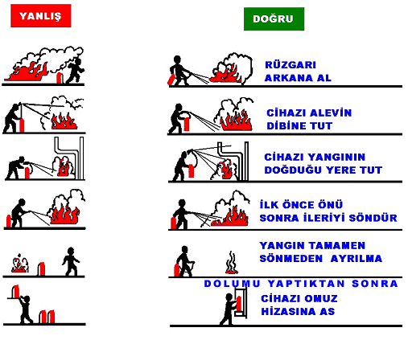

Yangın Söndürme Tüpü Kullanımı 1. Elle taşınabilen seyyar yangın söndürücü tüpleri, mümkünse duvar/direk üzerine yerden en fazla 90 cm yükseklikte asılacaktır. Ancak; asılma imkânı yoksa paslanmayı önlemek üzere tüp altlarına tahta/plastikten altlık konulacaktır. 2. Çöp kutuları kontrollü olarak ve dolmasını beklemeden her gün akşam boşaltılacaktır. 3. Yangın mahallerinde kurtarılması gereken eşya, dolap ve kasa üzerine "YANGINDA İLK ÖNCE KURTARILACAKTIR" yazılı etiketler konulacaktır. Yangın Esnasında Hareket Tarzı Eğer yangın işletmenin tamamını ve tüm personeli tehdit edici boyutta ise, 1- En yakın yangın alarm düğmesine basılır ve yüksek sesle “Yangın var herkes dışarı çıksın “ diye bağırılır veya uyarıcı yardımcı alet kullanılarak da uyarı yapılabilir. 2- Elektrik Bakım Sorumlusu tarafından İşletmemizin elektrikleri kesilir. Yangına kesinlikle elektrikler kesilmeden müdahale edilmez. 3- Kurtarma ekibi kurtarılması gereken malzemeleri kurtarır ve yangının yayılmamasına sebep olacak yanıcı, parlayıcı, patlayıcı malzemeler uzaklaştırılır. 4- İlkyardım ekibi yaralananlara ilkyardım müdahalesi yapmak için müdahale ekipmanlarını alarak olay mahalline gelir ve hazır bekler. 5- Yaralananlara ilkyardım yapıldıktan sonra “112” Acil Servis aranır ve yaralının hastaneye sevki sağlanır. 6- Mevcut imkânlarımızın yeterlilik durumuna göre Yönetim kararı ile “110” no’lu telefon aranarak itfaiyeden yardım istenir. İtfaiyeye haber verilirken; Arama öncesi yangının yeri, cinsi (yakıt, ahşap, kimyasal madde vb) yanan maddenin ne olduğu (elektrik hatları veya elektrik pano yangını vb.) ve yangının durumu net ve doğru biçimde tespit edilmeli ve aktarılmalıdır. 7- İtfaiye geldiğinde acil durum ekipleri itfaiye ekibi ile koordinel

 |  |  |  |  |  |  |  | Sayfa 14 / 28
 | İşveren / İ.Vekili | İş Güvenliği Uzmanı | İşyeri Hekimi | Söndürme Elemanı | Kurtarma Elemanı | Koruma Elemanı | İlkyardım Elemanı
 | 0 | 0 | 0 | 0 | 0 |  | 0

2.3.2. PATLAMAYA MÜDAHALE EYLEM PLANI Patlama sırasında ve sonrasında yapılacaklar Tesiste bir patlama meydana geldiğinde acil durumu Acil Durum Koordinatörünce ve Acil Müdahale Ekip Sorumlusuna acil durum duyuru usullerine uygun olarak ilgililere bildir. Acil durum organizasyonunda yer almayan personel belirlenmiş firmanın bulunan Acil Toplanma Bölgesine yönelir. Acil durum organizasyonunda yer alan personel ise patlamanın kaynağına, yerine ve sonuçlarına göre Acil Durum Koordinatörünün emirleri doğrultusunda hareket eder. 2.3.3. ÇEVRE KİRLİLİĞİNE MÜDAHALE EYLEM PLANI 1- Olay süratle Acil Durum Koordinatörüne bildirilir. 2- İşletmemizdekifaaliyetler nedeniyle meydana gelebilecek herhangi bir çevre kirlenmesi olayında tüm imkânlar kullanılarak kirletici malzemenin el birliği ile çevreye yayılmasının (bariyerleme, emdirme, kepçe, file veya diğer unsurlar ile) önlenmesi için her türlü tedbir acil durumlara müdahale personeli ve gerekiyorsa ihtiyaç duyulacak diğer personel ile birlikte alınır. 3- Olay işletme dışındaki bir etkenden/kuruluştan dolayı meydana geldi ise ve kirlilik işletmemizi tehdit ediyorsa fotoğraf veya kameralarla tespit yapılır. 4- Çevre İşletmeler olayın farkında değil ise telefonla bilgilendirilir. 2.3.4. YILDIRIM DÜŞMESİ MÜDAHALE EYLEM PLANI Gök gürültülü / yıldırımlı yağışlar sırasında (şarjlı havalarda) açıkta bulunan tüm personel güvenli bölge olan kapalı binalarda (idari bin

 |  |  |  |  |  |  |  | Sayfa 15 / 28
 | İşveren / İ.Vekili | İş Güvenliği Uzmanı | İşyeri Hekimi | Söndürme Elemanı | Kurtarma Elemanı | Koruma Elemanı | İlkyardım Elemanı
 | 0 | 0 | 0 | 0 | 0 |  | 0

Deprem Sırasında Yapılacaklar; 1. Bina içinde; 1. Kesinlikle panik yapılmamalı 2. Sabitlenmemiş dolap, raf, pencere vb. eşyalardan uzak durulmalı 3. Varsa sağlam sandalyelerle desteklenmiş masa altına veya dolgun ve hacimli koltuk, kanepe içi dolu sandık gibi koruma sağlayabilecek eşya yanına çömelerek hayat üçgeni oluşturulmalıdır. Baş iki el arasına alınarak veya bir koruyucu (yastık, kitap vb) malzeme ile korunmalıdır. Sarsıntı geçene kadar bu pozisyonda beklenmelidir.
...
 |  |  |  |  |  |  |  | Sayfa 23 / 28
 | İşveren / İ.Vekili | İş Güvenliği Uzmanı | İşyeri Hekimi | Söndürme Elemanı | Kurtarma Elemanı | Koruma Elemanı | İlkyardım Elemanı
 | 0 | 0 | 0 | 0 | 0 |  | 0

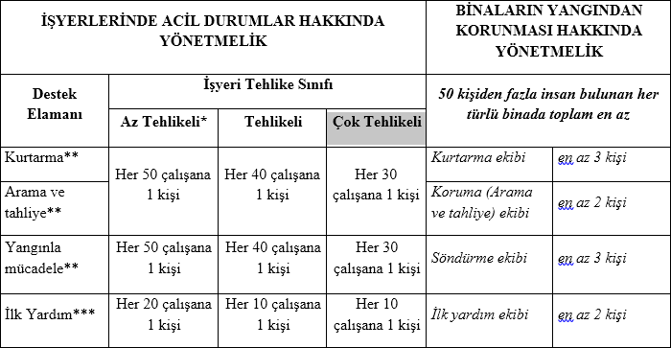

*10’dan az çalışanı olan ve az tehlikeli sınıfta yer alan işyerlerinde Arama, kurtarma ve tahliye, Yangınla mücadele yükümlülüğü yerine getirmek üzere bir kişi görevlendirilmesi yeterlidir. ** Birden fazla çalışanın görevlendirilmesi gereken işyerlerinde bu çalışanlar konularına göre ekipler halinde koordineli olarak görev yapar. Her ekipte bir ekip başı belirlenir. *** İlk Yardım Yönetmeliği İş yerimizin işyeri tehlike sınıfı Çok tehlikelidir ve 5 çalışanımız bulunmaktadır. Çalışan sayımıza göre uygun donanıma sahip ve özel eğitimli kurtarma ekibi için 1 kişi, koruma ekibi için 1 kişi, Söndürme ekibi için 1 kişi, ilkyardım ekibi için 1 kişi görevlendirilmiştir. Aşağıda ekibe dâhil edilmiş personellerin ad ve soyadları, unvanları, sorumluluk alanları, iletişim bilgileri ve görevleri bulunmaktadır.
...
 | Acil Durum Toplanma Bölgesi İşareti |  |  |  | Acil Durum Toplanma Bölgesi Yeri
 | 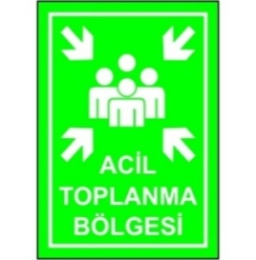 |  |  |  | İşletmenin A kapısı girişi güvenlik kulübesi yanıdır.

Tahliye sonrasında; 1.Tahliye sonrası yoklama yapılarak, olmayan personelin isimleri, en son bulundukları yerler tespit edilerek resmi görevlilere bildirilir. 2.Yoklama işlemi, Tahliye ve Haberleşme Ekibi tarafından, daha önce hazırlanan listeler kullanılarak yapılır. İşyeri çalışanlarının dışındaki kişiler için, giriş kapısındaki ziyaretçi giriş kayıtları kullanılarak yoklama yapılır. 3.5. ÇALIŞANLARIN BİLGİLENDİRİLMESİ ve EĞİTİM Tüm çalışanlar, Acil Durum Planları ile ilk yardım, olağan dışı durumlar, afetler, yangınla mücadele ve tahliye işleri konusunda görevlendirilen kişiler tarafından bilgilendirilir. Acil durum ekiplerini oluşturan personele eğitim verilir ve bu eğitimler belirli aralıklarla tekrarlanır. 3.6. TATBİKAT Acil Durum Planının, uygulama adımlarının düzenli olarak takip edilebilmesi ve uygulanabilirliğinden emin olmak için tatbikatlar, en az yılda bir (1) defa, olmak üzere gerçekleştirilir.
...

YANGIN YÖNERGESİ
...
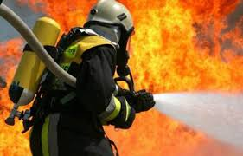

 | 0

0
...

